Đăng nhập
Project Name | HỆ THỐNG QUẢN LÝ VÀ ĐIỀU PHỐI KHÁM BỆNH ĐA CHUYÊN KHOA SMART CLINIC
Module Code | Đăng Nhập
 | Hoàn thành | Lỗi | Chưa kiểm tra | Bị chăn | Tổng số trường hợp thử nghiệm
Round 1
Round 2

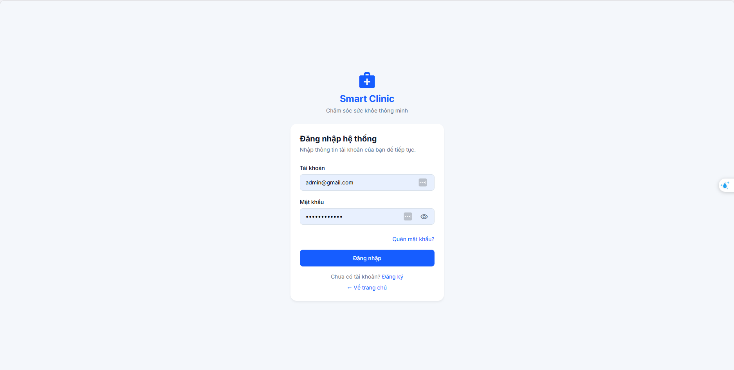

Test Case ID | Mô tả | Hành động | Điều kiện tiên quyết | Kết quả mong đợi | Kết quả thực tế | Kết quả |  |  | Kết quả |  |  | Chú thích
 |  |  |  |  |  | Vòng 1 |  |  | Vòng 2
 |  |  |  |  |  | Trạng thái | Ngày kiểm tra | Người kiểm tra | Trạng thái | Ngày kiểm tra | Người kiểm tra
GUI SHOW
GUI-DN01 | Hiển thị logo, tên hệ thống và khẩu hiệu | Quan sát logo, tên Smart Clinic và khẩu hiệu phía trên biểu mẫu | Đã mở giao diện Đăng nhập Smart Clinic | Logo, tên hệ thống và khẩu hiệu hiển thị đầy đủ, rõ ràng và đúng bố cục | Logo, tên hệ thống và khẩu hiệu hiển thị đầy đủ, rõ ràng và đúng bố cục | Passed
GUI-DN02 | Hiển thị tiêu đề và mô tả trang đăng nhập | Quan sát tiêu đề và phần mô tả trên biểu mẫu | Tiêu đề “Đăng nhập hệ thống” và mô tả hiển thị đầy đủ | Tiêu đề “Đăng nhập hệ thống” và mô tả hiển thị đầy đủ, không bị cắt. | Tiêu đề “Đăng nhập hệ thống” và mô tả hiển thị đầy đủ, không bị cắt. | Passed
GUI-DN03 | Hiển thị nhãn và ô nhập tài khoản | Quan sát nhãn “Tài khoản”, ô nhập và biểu tượng trong ô | Đã mở giao diện Đăng nhập Smart Clinic | Nhãn và ô nhập tài khoản hiển thị đúng vị trí | Nhãn và ô nhập tài khoản hiển thị đúng vị trí | Passed
GUI-DN04 | Hiển thị nhãn và ô nhập mật khẩu | Quan sát nhãn “Mật khẩu” và ô nhập mật khẩu | Đã mở giao diện Đăng nhập Smart Clinic | Nhãn và ô mật khẩu hiển thị đúng vị trí. Nội dung được ẩn | Nhãn và ô mật khẩu hiển thị đúng vị trí. Nội dung được ẩn | Passed
GUI-DN05 | Hiển thị biểu tượng hiện hoặc ẩn mật khẩu | Quan sát biểu tượng con mắt bên trong ô mật khẩu | Đã mở giao diện Đăng nhập Smart Clinic | Biểu tượng hiện hoặc ẩn mật khẩu hiển thị rõ và nằm trong ô mật khẩu | Biểu tượng hiện hoặc ẩn mật khẩu hiển thị rõ và nằm trong ô mật khẩu | Passed
GUI-DN06 | Hiển thị liên kết Quên mật khẩu | Quan sát liên kết “Quên mật khẩu?” trên biểu mẫu | Đã mở giao diện Đăng nhập Smart Clinic | Liên kết “Quên mật khẩu?” hiển thị đầy đủ và dễ nhận biết | Liên kết “Quên mật khẩu?” hiển thị đầy đủ và dễ nhận biết | Passed
GUI-DN07 | Hiển thị nút Đăng nhập | Quan sát nút “Đăng nhập” trên biểu mẫu | Đã mở giao diện Đăng nhập Smart Clinic | Nút hiển thị đúng nhãn, màu sắc và kích thước | Nút hiển thị đúng nhãn, màu sắc và kích thước | Passed
GUI-DN08 | Hiển thị liên kết Đăng ký | Quan sát nội dung “Chưa có tài khoản?” và liên kết “Đăng ký” | Đã mở giao diện Đăng nhập Smart Clinic | Lời nhắc và liên kết Đăng ký hiển thị đầy đủ, phân biệt được với nội dung thường. | Lời nhắc và liên kết Đăng ký hiển thị đầy đủ, phân biệt được với nội dung thường. | Passed
GUI-DN09 | Hiển thị liên kết Về trang chủ | Quan sát liên kết “Về trang chủ” dưới biểu mẫu | Đã mở giao diện Đăng nhập Smart Clinic | Liên kết “Về trang chủ” hiển thị đầy đủ, đúng nội dung và vị trí. | Liên kết “Về trang chủ” hiển thị đầy đủ, đúng nội dung và vị trí. | Passed
FUNCTION SHOW
FUNC-DN01 | Kiểm tra đăng nhập bằng thông tin hợp lệ | 1. Nhập tài khoản thử nghiệm hợp lệ vào ô “Tài khoản”. 2. Nhập mật khẩu tương ứng vào ô “Mật khẩu”. 3. Nhấn “Đăng nhập”. | Có tài khoản thử nghiệm hợp lệ và đã mở trang Đăng nhập. | Hệ thống chấp nhận thông tin và chuyển tới giao diện sau đăng nhập; không còn hiển thị biểu mẫu đăng nhập như trạng thái hiện tại. | Hệ thống đăng nhập thành công và chuyển hướng người dùng về trang chủ của website. | Passed
FUNC-DN02 | Kiểm tra đăng nhập với mật khẩu không chính xác | 1. Nhập tài khoản thử nghiệm tồn tại. 2. Nhập mật khẩu sai. 3. Nhấn “Đăng nhập”. | Có tài khoản thử nghiệm nhưng dùng mật khẩu sai; đang ở trang Đăng nhập. | Hệ thống không đăng nhập thành công, giữ người dùng trong luồng đăng nhập và hiển thị phản hồi lỗi rõ ràng. | Hệ thống hiển thị thông báo “Email, số điện thoại hoặc mật khẩu không đúng” và không cho phép người dùng đăng nhập. | Passed
FUNC-DN03 | Kiểm tra đăng nhập với tài khoản chưa tồn tại | 1. Nhập một tài khoản thử nghiệm chưa được đăng ký. 2. Nhập một mật khẩu bất kỳ. 3. Nhấn “Đăng nhập”. | Đang ở trang Đăng nhập; có dữ liệu tài khoản thử nghiệm chưa tồn tại. | Hệ thống không tạo trạng thái đăng nhập thành công và hiển thị phản hồi phù hợp trên giao diện. | Hệ thống hiển thị thông báo “Email, số điện thoại hoặc mật khẩu không đúng” không đăng nhập được vào hệ thống. | Passed
FUNC-DN04 | Kiểm tra đăng nhập khi bỏ trống tài khoản | 1. Để trống ô “Tài khoản”. 2. Nhập mật khẩu bất kỳ. 3. Nhấn “Đăng nhập”. | Đã mở trang Đăng nhập. | Biểu mẫu yêu cầu bổ sung tài khoản hoặc hiển thị lỗi phù hợp; không đăng nhập thành công. | Hệ thống hiển thị thông báo “Email, số điện thoại hoặc mật khẩu không đúng” không đăng nhập được vào hệ thống. | Passed
FUNC-DN05 | Kiểm tra đăng nhập khi bỏ trống mật khẩu | 1. Nhập tài khoản thử nghiệm. 2. Để trống ô “Mật khẩu”. 3. Nhấn “Đăng nhập”. | Đã mở trang Đăng nhập. | Biểu mẫu yêu cầu bổ sung mật khẩu hoặc hiển thị lỗi phù hợp; không đăng nhập thành công. | Hệ thống hiển thị thông báo “Vui lòng điền vào trường này” tại ô “Tài khoản” và không cho phép người dùng đăng nhập khi chưa nhập tài khoản. | Passed
FUNC-DN06 | Kiểm tra đăng nhập khi bỏ trống cả hai trường | 1. Để trống “Tài khoản” và “Mật khẩu”. 2. Nhấn “Đăng nhập”. | Đã mở trang Đăng nhập. | Biểu mẫu phản hồi các trường cần nhập; trang vẫn sử dụng được và không đăng nhập thành công. | Hệ thống hiển thị thông báo “Vui lòng điền vào trường này” và không cho phép người dùng đăng nhập khi chưa điền thông tin | Passed
FUNC-DN07 | Kiểm tra chức năng hiện mật khẩu | 1. Nhập một mật khẩu thử nghiệm. 2. Nhấn biểu tượng con mắt trong ô “Mật khẩu”. | Đã mở trang Đăng nhập. | Nội dung mật khẩu chuyển sang dạng có thể đọc được trong ô nhập. | Hệ thống hiển thị mật khẩu dưới dạng văn bản rõ khi người dùng nhấn vào biểu tượng con mắt trong ô “Mật khẩu”. | Passed
FUNC-DN08 | Kiểm tra chức năng ẩn mật khẩu | 1. Nhập một mật khẩu thử nghiệm. 2. Nhấn biểu tượng con mắt để hiện mật khẩu. 3. Nhấn lại biểu tượng con mắt. | Đã mở trang Đăng nhập. | Nội dung mật khẩu trở lại dạng ký tự được che. | Hệ thống ẩn mật khẩu và chuyển về dạng ký tự được che khuất khi người dùng nhấn lại biểu tượng con mắt. | Passed
FUNC-DN09 | Kiểm tra điều hướng đến trang Quên mật khẩu | 1. Nhấn liên kết “Quên mật khẩu?”. | Đã mở trang Đăng nhập. | Giao diện Quên mật khẩu được mở. | Hệ thống chuyển người dùng đến trang “Quên mật khẩu” và yêu cầu nhập địa chỉ email để thực hiện khôi phục mật khẩu. | Passed
FUNC-DN10 | Kiểm tra điều hướng đến trang Đăng ký | 1. Nhấn liên kết “Đăng ký”. | Đã mở trang Đăng nhập. | Giao diện tạo tài khoản bệnh nhân được mở với các trường Họ và tên, Số điện thoại, Mật khẩu. | Hệ thống mở giao diện tạo tài khoản bệnh nhân, hiển thị các trường “Họ và tên”, “Số điện thoại”, “Mật khẩu” và cung cấp tùy chọn đăng ký nhanh bằng email. | Passed
FUNC-DN11 | Kiểm tra điều hướng về trang chủ | 1. Nhấn liên kết “Về trang chủ”. | Đã mở trang Đăng nhập. | Trang chủ được mở và không hiển thị lỗi điều hướng. | Hệ thống chuyển hướng người dùng về trang chủ của website Smart Clinic. | Passed
FUNC-DN12 | Kiểm tra tài khoản có khoảng trắng ở đầu hoặc cuối | 1. Nhập tài khoản thử nghiệm có khoảng trắng ở đầu hoặc cuối. 2. Nhập mật khẩu tương ứng. 3. Nhấn “Đăng nhập”. | Đang ở trang Đăng nhập; có tài khoản thử nghiệm để kiểm tra. | Hệ thống chấp nhận thông tin và chuyển tới giao diện sau đăng nhập. | Hệ thống hiển thị thông báo “Email, số điện thoại hoặc mật khẩu không đúng” không đăng nhập được vào hệ thống. | Passed
FUNC-DN13 | Kiểm tra tài khoản có định dạng email không hợp lệ | 1. Nhập chuỗi email sai định dạng vào “Tài khoản”, ví dụ thiếu ký tự @. 2. Nhập mật khẩu bất kỳ. 3. Nhấn “Đăng nhập”. | Đang ở trang đăng nhập. | Thông tin không hợp lệ bị từ chối hoặc có phản hồi lỗi rõ ràng. Không đăng nhập thành công. | Hệ thống hiển thị thông báo “Email, số điện thoại hoặc mật khẩu không đúng” không đăng nhập được vào hệ thống. | Passed
FUNC-DN14 | Kiểm tra dữ liệu có độ dài bất thường | 1. Nhập chuỗi rất dài vào “Tài khoản”. 2. Nhập chuỗi rất dài vào “Mật khẩu”. 3. Nhấn “Đăng nhập”. | Đã mở trang Đăng nhập. | Trang không vỡ bố cục hoặc treo. Dữ liệu vượt giới hạn được xử lý bằng phản hồi giao diện phù hợp. | Hệ thống hiển thị thông báo “Email, số điện thoại hoặc mật khẩu không đúng” không đăng nhập được vào hệ thống. | Passed
FUNC-DN15 | Kiểm tra dữ liệu chứa ký tự đặc biệt và dấu tiếng Việt | 1. Nhập ký tự đặc biệt hoặc dấu tiếng Việt vào “Tài khoản”. 2. Nhập mật khẩu có ký tự đặc biệt. 3. Nhấn “Đăng nhập”. | Đã mở trang Đăng nhập. | Biểu mẫu xử lý dữ liệu an toàn, hiển thị phản hồi phù hợp và không phát sinh lỗi giao diện. | Hệ thống cho phép nhập tài khoản có chứa ký tự đặc biệt hoặc dấu tiếng Việt và mật khẩu có ký tự đặc biệt khi thực hiện đăng nhập. | Passed
FUNC-DN16 | Kiểm tra nhấn nút Đăng nhập liên tiếp | 1. Nhập thông tin đăng nhập thử nghiệm. 2. Nhấn nhanh nút “Đăng nhập” hai lần liên tiếp. | Đang ở trang Đăng nhập; có thông tin thử nghiệm phù hợp. | Giao diện chỉ thể hiện một kết quả xử lý nhất quán, không mở lặp nhiều trang hoặc kẹt ở trạng thái gửi. | Hệ thống vẫn đăng nhập bình thường khi người dùng nhấn nút “Đăng nhập” hai lần liên tiếp, không phát sinh lỗi. | Passed
FUNC-DN17 | Kiểm tra tải lại trang khi biểu mẫu đã nhập dữ liệu | 1. Nhập giá trị thử nghiệm vào hai ô. 2. Tải lại trang bằng chức năng làm mới của trình duyệt. | Đã mở trang Đăng nhập trong trình duyệt. | Trang đăng nhập tải lại với bố cục đầy đủ; biểu mẫu có thể tiếp tục sử dụng và không hiển thị lỗi cũ bất thường. | Biểu mẫu vẫn tiếp tục sử dụng và không bị ảnh hưởng | Passed
FUNC-DN18 | Kiểm tra gửi biểu mẫu bằng phím Enter | 1. Nhập tài khoản và mật khẩu thử nghiệm. 2. Đặt con trỏ ở một trường nhập. 3. Nhấn Enter. | Có thông tin đăng nhập thử nghiệm phù hợp; đang ở trang Đăng nhập. | Biểu mẫu xử lý giống thao tác nhấn nút Đăng nhập và hiển thị một kết quả rõ ràng. | Hệ thống không thực hiện đăng nhập khi người dùng nhấn phím Enter tại trường nhập liệu, người dùng phải nhấn nút “Đăng nhập” để tiếp tục | Passed

Đăng ký
Project Name | Xây dựng hệ thống quản lý và điều phối khám bệnh đa chuyên khoa tích hợp trí tuệ nhân tạo
Module Code | Đăng ký
 | Hoàn thành | Lỗi | Chưa kiểm tra | Bị chăn | Tổng số trường hợp thử nghiệm
Round 1
Round 2
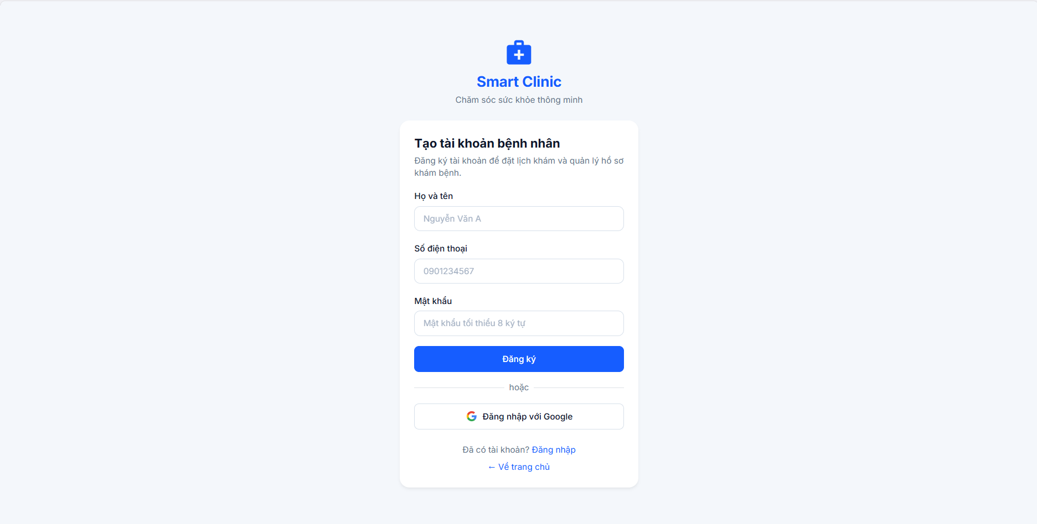

Test Case ID | Mô tả | Hành động | Điều kiện tiên quyết | Kết quả mong đợi | Kết quả thực tế | Kết quả |  |  | Kết quả |  |  | Chú thích
 |  |  |  |  |  | Vòng 1 |  |  | Vòng 2
 |  |  |  |  |  | Trạng thái | Ngày kiểm tra | Người kiểm tra | Trạng thái | Ngày kiểm tra | Người kiểm tra
GUI SHOW
GUI-DK01 | Kiểm tra hiển thị tổng thể layout, logo và thương hiệu Smart Clinic | Quan sát logo, tên Smart Clinic và khẩu hiệu phía trên biểu mẫu | Đã mở giao diện Đăng ký Smart Clinic. | Logo, tên hệ thống và khẩu hiệu hiển thị đầy đủ, rõ ràng. | Logo, tên hệ thống và khẩu hiệu hiển thị đầy đủ, rõ ràng. | Passed
GUI-DK02 | Kiểm tra hiển thị tiêu đề và phụ đề biểu mẫu đăng ký bệnh nhân | Quan sát tiêu đề “Tạo tài khoản bệnh nhân” và phần mô tả | Đã mở giao diện Đăng ký Smart Clinic. | Tiêu đề và mô tả hiển thị đầy đủ, đúng nội dung, không bị cắt. | Tiêu đề và mô tả hiển thị đầy đủ, đúng nội dung, không bị cắt. | Passed
GUI-DK03 | Kiểm tra hiển thị trường nhập liệu "Họ và tên" | Quan sát nhãn “Họ và tên” và ô nhập có gợi ý tên mẫu | Đã mở giao diện Đăng ký Smart Clinic. | Nhãn và ô nhập hiển thị đúng vị trí; gợi ý nhập liệu đọc được. | Nhãn và ô nhập hiển thị đúng vị trí; gợi ý nhập liệu đọc được. | Passed
GUI-DK04 | Kiểm tra hiển thị trường nhập liệu "Số điện thoại" | Quan sát nhãn “Số điện thoại” và gợi ý số mẫu | Đã mở giao diện Đăng ký Smart Clinic. | Nhãn và ô nhập hiển thị đầy đủ; gợi ý số điện thoại không bị cắt. | Nhãn và ô nhập hiển thị đầy đủ; gợi ý số điện thoại không bị cắt. | Passed
GUI-DK05 | Kiểm tra hiển thị trường nhập liệu "Mật khẩu" | Quan sát nhãn “Mật khẩu” và gợi ý tối thiểu 8 ký tự | Đã mở giao diện Đăng ký Smart Clinic. | Trường Mật khẩu và yêu cầu tối thiểu 8 ký tự hiển thị rõ ràng. | Trường Mật khẩu và yêu cầu tối thiểu 8 ký tự hiển thị rõ ràng. | Passed
GUI-DK06 | Kiểm tra hiển thị nút hành động "Đăng ký" | Quan sát nút “Đăng ký” trên biểu mẫu | Đã mở giao diện Đăng ký Smart Clinic. | Nút Đăng ký hiển thị đúng nhãn, màu sắc, kích thước và vị trí. | Nút Đăng ký hiển thị đúng nhãn, màu sắc, kích thước và vị trí. | Passed
GUI-DK07 | Hiển thị bộ phân cách và nút Đăng nhập với Google | Quan sát chữ “hoặc”, đường phân cách và nút “Đăng nhập với Google” | Đã mở giao diện Đăng ký Smart Clinic. | Bộ phân cách, biểu tượng Google và nhãn nút hiển thị đầy đủ, dễ nhận biết. | Bộ phân cách, biểu tượng Google và nhãn nút hiển thị đầy đủ, dễ nhận biết. | Passed
GUI-DK08 | Hiển thị liên kết Đăng nhập | Quan sát lời nhắc “Đã có tài khoản?” và liên kết “Đăng nhập” | Đã mở giao diện Đăng ký Smart Clinic. | Lời nhắc và liên kết Đăng nhập hiển thị đầy đủ, đúng vị trí. | Lời nhắc và liên kết Đăng nhập hiển thị đầy đủ, đúng vị trí. | Passed
GUI-DK09 | Hiển thị liên kết Về trang chủ | Quan sát liên kết “Về trang chủ” bên dưới biểu mẫu | Đã mở giao diện Đăng ký Smart Clinic. | Liên kết Về trang chủ hiển thị đầy đủ và không bị che khuất. | Liên kết Về trang chủ hiển thị đầy đủ và không bị che khuất. | Passed
FUNCTION SHOW
FUNC-DK01 | Kiểm tra đăng ký với dữ liệu hợp lệ | 1. Nhập họ tên thử nghiệm hợp lệ vào “Họ và tên”. 2. Nhập số điện thoại thử nghiệm hợp lệ vào “Số điện thoại”. 3. Nhập mật khẩu từ 8 ký tự trở lên vào “Mật khẩu”. 4. Nhấn “Đăng ký”. | Có dữ liệu đăng ký thử nghiệm chưa được dùng; đã mở giao diện Đăng ký. | Hệ thống hoàn tất luồng đăng ký và hiển thị phản hồi rõ ràng; biểu mẫu không kẹt ở trạng thái gửi. | Hệ thống hiển thị thông báo “Đăng ký trực tuyến sẽ được kết nối và xác thực với số điện thoại”, tuy nhiên người dùng không thể đăng ký tài khoản thành công | Failed
FUNC-DK02 | Kiểm tra đăng ký khi bỏ trống tất cả trường | 1. Để trống Họ và tên, Số điện thoại và Mật khẩu. 2. Nhấn “Đăng ký”. | Đã mở giao diện Đăng ký. | Biểu mẫu nêu trường cần bổ sung hoặc hiển thị phản hồi xác thực; không báo đăng ký thành công. | Hệ thống hiện thị thông báo "vui lòng điền vào trường này " | Passed
FUNC-DK03 | Kiểm tra đăng ký khi thiếu từng trường bắt buộc | 1. Nhập đủ dữ liệu rồi lần lượt bỏ trống Họ và tên, Số điện thoại, sau đó Mật khẩu. 2. Với mỗi lượt, nhấn “Đăng ký”. | Đã mở giao diện Đăng ký. | Ở mỗi lượt, giao diện nhận diện trường bị bỏ trống, hiển thị phản hồi phù hợp và không hoàn tất đăng ký. | Hệ thống hiện thị thông báo "vui lòng điền vào trường này " | Passed
FUNC-DK04 | Kiểm tra Họ và tên chỉ chứa khoảng trắng | 1. Nhập một hoặc nhiều dấu cách vào “Họ và tên”. 2. Nhập số điện thoại và mật khẩu thử nghiệm hợp lệ. 3. Nhấn “Đăng ký”. | Đã mở giao diện Đăng ký. | Tên chỉ có khoảng trắng không được xử lý như tên hợp lệ; giao diện hiển thị phản hồi phù hợp. | Hệ thống không cho phép nhập dấu cách ở đầu trường “Họ và tên” theo quy định của hệ thống. | Passed
FUNC-DK05 | Kiểm tra Họ và tên có dấu tiếng Việt và khoảng trắng thừa | 1. Nhập tên tiếng Việt có dấu, có khoảng trắng ở đầu hoặc cuối. 2. Nhập số điện thoại và mật khẩu thử nghiệm hợp lệ. 3. Nhấn “Đăng ký”. | Đã mở giao diện Đăng ký. | Biểu mẫu xử lý đúng ký tự tiếng Việt, không làm hỏng hiển thị tên và phản hồi nhất quán với dữ liệu nhập. | Hệ thống không cho phép nhập dấu cách ở đầu trường “Họ và tên” theo quy định của hệ thống. | Failed
FUNC-DK06 | Kiểm tra Họ và tên có chuỗi dài và ký tự đặc biệt | 1. Nhập chuỗi tên dài bất thường, có dấu câu hoặc ký tự đặc biệt. 2. Điền các trường còn lại bằng dữ liệu thử nghiệm. 3. Nhấn “Đăng ký”. | Đã mở giao diện Đăng ký. | Trang không vỡ bố cục hoặc treo; dữ liệu dài được xử lý hoặc báo giới hạn rõ ràng. | Hệ thống không cho phép nhập dấu kí tự đặc biệt “Họ và tên” theo quy định của hệ thống. | Failed
FUNC-DK07 | Kiểm tra Số điện thoại có ký tự không phù hợp | 1. Nhập chữ cái hoặc ký tự đặc biệt vào “Số điện thoại”. 2. Điền Họ và tên, Mật khẩu bằng dữ liệu thử nghiệm. 3. Nhấn “Đăng ký”. | Đã mở giao diện Đăng ký. | Thông tin không phù hợp được phát hiện hoặc có phản hồi rõ ràng; không báo đăng ký thành công. | Hệ thống không cho phép nhập dấu kí tự đặc biệt “số điện thoại” theo quy định của hệ thống. | Failed
FUNC-DK08 | Kiểm tra độ dài Số điện thoại ở biên | 1. Thực hiện một lượt với số ngắn hơn ví dụ 10 chữ số trên giao diện. 2. Thực hiện lượt khác với số dài hơn ví dụ đó. 3. Điền các trường còn lại và nhấn “Đăng ký” ở mỗi lượt. | Đã mở giao diện Đăng ký; có dữ liệu thử nghiệm cho hai độ dài. | Mỗi giá trị được xử lý theo xác thực số điện thoại; trang đưa ra phản hồi rõ ràng và không cắt dữ liệu âm thầm. | Hệ thống chưa thực hiện được đăng ký tài khoản do chức năng đăng ký chưa được kết nối và xác thực với số điện thoại, nên chưa thể đánh giá đầy đủ việc xử lý số điện thoại có độ dài khác nhau. | Failed
FUNC-DK09 | Kiểm tra validation khi để trống trường "Số điện thoại" | 1. Nhập họ tên và số điện thoại thử nghiệm hợp lệ. 2. Nhập mật khẩu 7 ký tự. 3. Nhấn “Đăng ký”. | Đang ở trang đăng ký. | Mật khẩu ngắn hơn mức tối thiểu 8 ký tự bị từ chối hoặc được đánh dấu bằng phản hồi rõ ràng. | Hệ thống hiển thị thông báo “Hãy kéo dài văn bản này thành 8 kí tự, bạn hiện đang sở hữu 4 kí tự” và không cho phép đăng ký với mật khẩu chưa đủ độ dài. | Passed
FUNC-DK10 | Kiểm tra mật khẩu đúng mức tối thiểu 8 ký tự | 1. Nhập họ tên và số điện thoại thử nghiệm hợp lệ. 2. Nhập mật khẩu đúng 8 ký tự. 3. Nhấn “Đăng ký”. | Đã mở giao diện Đăng ký; các dữ liệu khác hợp lệ. | Mật khẩu không bị báo thiếu độ dài tối thiểu; biểu mẫu tiếp tục xử lý và phản hồi theo kết quả đăng ký. | Mật khẩu không bị báo thiếu độ dài tối thiểu; biểu mẫu tiếp tục xử lý và phản hồi theo kết quả đăng ký. | Passed
FUNC-DK11 | Kiểm tra mật khẩu dài và có ký tự đặc biệt | 1. Nhập dữ liệu hợp lệ vào Họ và tên, Số điện thoại. 2. Nhập mật khẩu dài có ký tự đặc biệt. 3. Nhấn “Đăng ký”. | Đang ở trang đăng ký. | Trường mật khẩu xử lý chuỗi dài mà không vỡ bố cục; hệ thống hiển thị phản hồi phù hợp. | Trường mật khẩu xử lý chuỗi dài mà không vỡ bố cục; hệ thống hiển thị phản hồi phù hợp. | Passed
FUNC-DK12 | Kiểm tra đăng ký với số điện thoại đã được dùng | 1. Nhập họ tên thử nghiệm. 2. Nhập số điện thoại đã gắn với tài khoản thử nghiệm có sẵn. 3. Nhập mật khẩu từ 8 ký tự trở lên. 4. Nhấn “Đăng ký”. | Đã mở giao diện Đăng ký; có tài khoản thử nghiệm dùng số điện thoại đó. | Nếu số điện thoại phải duy nhất, hệ thống từ chối tạo tài khoản trùng và hiển thị thông báo rõ ràng. | Hệ thống cho phép một số điện thoại một tài khoản theo quy định của hệ thống | Passed
FUNC-DK13 | Kiểm tra nút Đăng nhập với Google | 1. Nhấn “Đăng nhập với Google”. | Đã mở giao diện Đăng ký; môi trường kiểm thử cho phép mở luồng Google. | Luồng xác thực Google được mở hoặc hệ thống hiển thị phản hồi rõ ràng nếu luồng không khả dụng. | Hệ thống hiển thị thông báo chức năng đăng nhập bằng Google sẽ được kết nối trong giai đoạn xác thực tài khoản, người dùng chưa thể đăng nhập bằng Google. | Passed
FUNC-DK14 | Kiểm tra điều hướng đến trang Đăng nhập | 1. Nhấn liên kết “Đăng nhập”. | Đang ở trang đăng ký. | Giao diện Đăng nhập được mở với các trường Tài khoản và Mật khẩu. | Hệ thống chuyển hướng người dùng về trang đăng nhập | Passed
FUNC-DK15 | Kiểm tra điều hướng về trang chủ | 1. Nhấn liên kết “Về trang chủ”. | Đang ở trang đăng ký. | Trang chủ được mở và không hiển thị lỗi điều hướng. | Hệ thống chuyển hướng người dùng đến trang chủ website Smart Clinic. | Passed
FUNC-DK16 | Kiểm tra tải lại trang khi biểu mẫu điền dở | 1. Nhập một phần dữ liệu vào biểu mẫu. 2. Tải lại trang bằng chức năng làm mới của trình duyệt. | Đang ở trang đăng ký. | Trang đăng ký tải lại đầy đủ, các trường và nút hiển thị bình thường; không có lỗi giao diện tồn dư. | Biểu mẫu vẫn tiếp tục sử dụng và ko bị ảnh hưởng | Passed

Đăng xuất
Project Name | Xây dựng hệ thống quản lý và điều phối khám bệnh đa chuyên khoa tích hợp trí tuệ nhân tạo
Module Code | Đăng xuất
 | Hoàn thành | Lỗi | Chưa kiểm tra | Bị chăn | Tổng số trường hợp thử nghiệm
Round 1 | 0 | 0 | 8 | 0 | 8
Round 2
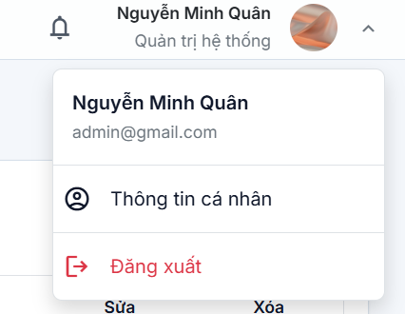

Test Case ID | Mô tả | Hành động | Điều kiện tiên quyết | Kết quả mong đợi | Kết quả thực tế | Kết quả | Kết quả | Chú thích
GUI SHOW
GUI-DX01 | Kiểm tra hiển thị thông tin tài khoản trên thanh điều hướng | Quan sát khu vực tài khoản ở góc trên bên phải màn hình. | Đã đăng nhập vào hệ thống bằng tài khoản quản trị viên. | Tên quản trị viên, vai trò Quản trị hệ thống và ảnh đại diện hiển thị đầy đủ, rõ ràng. | Tên Nguyễn Minh Quân, vai trò Quản trị hệ thống và ảnh đại diện hiển thị trên thanh điều hướng. | Passed
GUI-DX02 | Kiểm tra hiển thị menu tài khoản | Nhấn vào khu vực tên hoặc ảnh đại diện của quản trị viên. | Đã đăng nhập vào hệ thống; menu tài khoản đang đóng. | Menu tài khoản được mở và hiển thị các mục thông tin cá nhân, đăng xuất. | Menu tài khoản hiển thị các mục “Thông tin cá nhân” và “Đăng xuất”. | Passed
GUI-DX03 | Kiểm tra hiển thị thông tin trong menu tài khoản | Mở menu tài khoản và quan sát họ tên, email của người dùng. | Đã đăng nhập bằng tài khoản quản trị viên. | Menu hiển thị đúng họ tên và email của tài khoản đang đăng nhập. | Menu hiển thị tên “Nguyễn Minh Quân” và email “admin@gmail.com”. | Passed
GUI-DX04 | Kiểm tra hiển thị nút Đăng xuất | Mở menu tài khoản và quan sát mục “Đăng xuất”. | Đã đăng nhập vào hệ thống; menu tài khoản đang mở. | Mục Đăng xuất hiển thị rõ ràng, có biểu tượng và màu sắc dễ nhận biết. | Mục “Đăng xuất” hiển thị màu đỏ cùng biểu tượng đăng xuất. | Passed
FUNCTION SHOW
FUNC-DX01 | Kiểm tra mở menu tài khoản | 1. Nhấn vào tên hoặc ảnh đại diện ở góc trên bên phải. 2. Quan sát menu được mở. | Đã đăng nhập vào hệ thống bằng tài khoản quản trị viên. | Menu tài khoản được mở và hiển thị thông tin người dùng cùng các chức năng liên quan. | Hệ thống hiển thị thông tin tài khoản người dùng | Passed
FUNC-DX02 | Kiểm tra đăng xuất khỏi hệ thống | 1. Nhấn vào tên hoặc ảnh đại diện. 2. Nhấn “Đăng xuất”. | Đã đăng nhập vào hệ thống bằng tài khoản quản trị viên; đang ở một trang quản trị. | Hệ thống kết thúc phiên đăng nhập và chuyển người dùng về trang đăng nhập hoặc trang chủ theo thiết kế. | Hệ thống đăng xuất ra trang giới thiệu của web | Passed
FUNC-DX03 | Kiểm tra không thể truy cập trang quản trị sau khi đăng xuất | 1. Thực hiện đăng xuất khỏi hệ thống. 2. Nhập lại đường dẫn của một trang quản trị đã truy cập trước đó. | Đã đăng nhập và biết đường dẫn một trang quản trị; sau đó đã đăng xuất. | Hệ thống không cho phép truy cập trang quản trị khi chưa đăng nhập và chuyển về trang đăng nhập hoặc trang phù hợp. | Hệ thống hiện bảng đăng nhập và tài khoản mật khẩu và không cho phép vào khi chưa đăng nhập | Passed
FUNC-DX04 | Kiểm tra phiên đăng nhập sau khi tải lại trang | 1. Thực hiện đăng xuất khỏi hệ thống. 2. Tải lại trang trình duyệt. | Đã đăng xuất khỏi hệ thống. | Người dùng vẫn ở trạng thái chưa đăng nhập; hệ thống không khôi phục phiên đăng nhập đã kết thúc. | Người dùng không bị thoát ra ngoài và vẫn ở trong trang web đã được đăng nhập | Passed

Quản Lý Phòng Khám
Project Name | Xây dựng hệ thống quản lý và điều phối khám bệnh đa chuyên khoa tích hợp trí tuệ nhân tạo
Module Code | Quản lý phòng khám
 | Hoàn thành | Lỗi | Chưa kiểm tra | Bị chăn | Tổng số trường hợp thử nghiệm
Round 1 | 52 | 0 | 0 | 0 | 52
Round 2

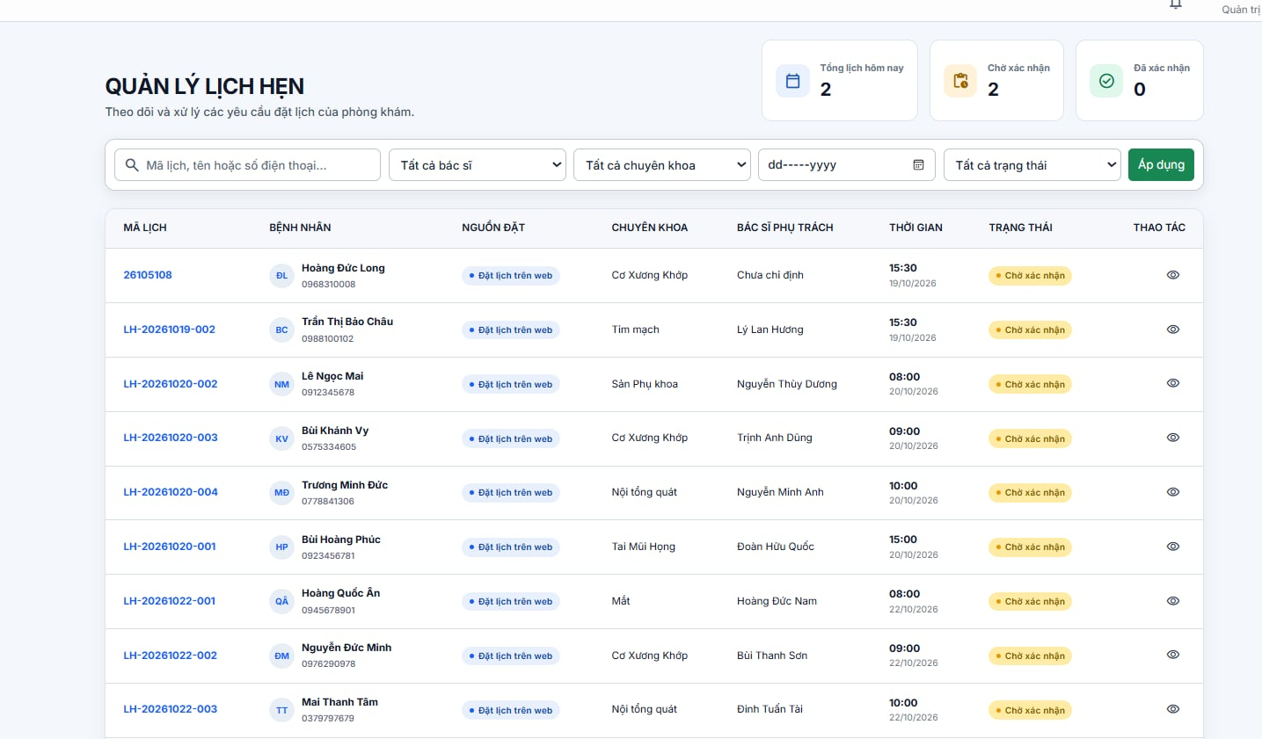
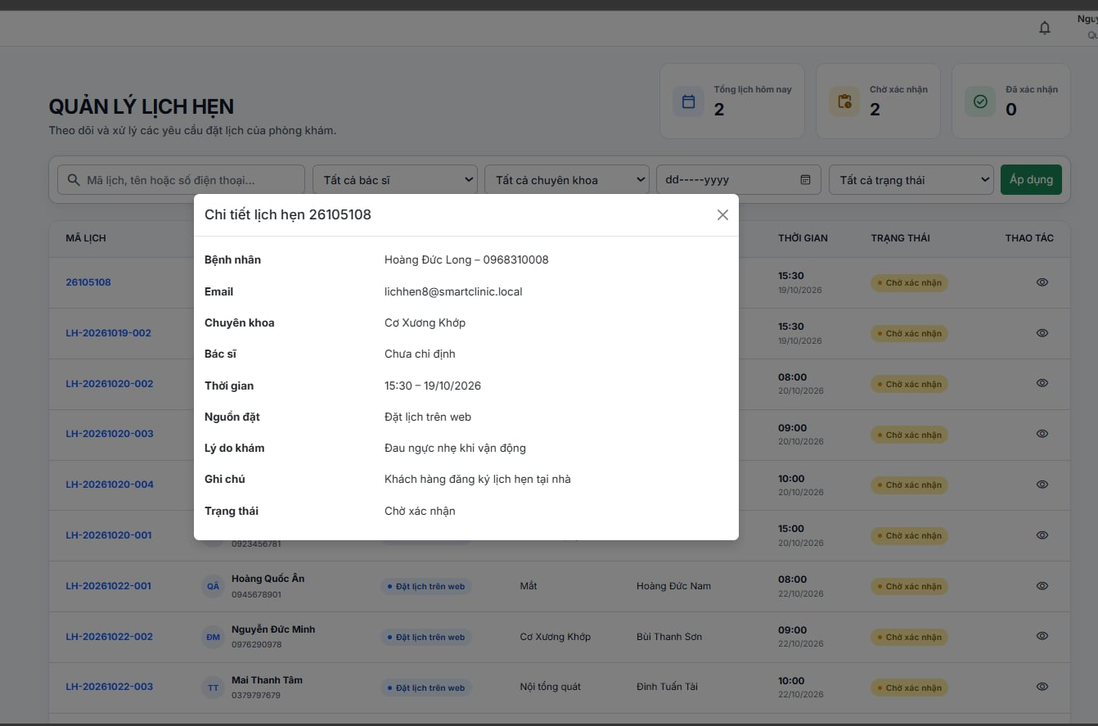

Test Case ID | Mô tả | Hành động | Điều kiện tiên quyết | Kết quả mong đợi | Kết quả thực tế | Kết quả |  |  | Kết quả |  |  | Chú thích
 |  |  |  |  |  | Vòng 1 |  |  | Vòng 2
 |  |  |  |  |  | Trạng thái | Ngày kiểm tra | Người kiểm tra | Trạng thái | Ngày kiểm tra | Người kiểm tra
GUI SHOW
GUI-PK01 | Hiển thị giao diện trang Quản lý lịch hẹn | Quan sát màn hình Quản lý lịch hẹn | Người dùng đã đăng nhập và truy cập trang Quản lý lịch hẹn | Hiển thị giao diện Quản lý lịch hẹn với tiêu đề, khu vực thống kê, bộ lọc và danh sách lịch hẹn | Hiển thị giao diện Quản lý lịch hẹn với tiêu đề, khu vực thống kê, bộ lọc và danh sách lịch hẹn | Passed
GUI-PK02 | Hiển thị các thẻ thống kê lịch hẹn | Quan sát khu vực thống kê phía trên giao diện | Đang ở trang Quản lý lịch hẹn | Hiển thị đầy đủ 3 thẻ Tổng lịch hôm nay, Chờ xác nhận và Đã xác nhận kèm số lượng tương ứng | Hiển thị đầy đủ 3 thẻ Tổng lịch hôm nay, Chờ xác nhận và Đã xác nhận kèm số lượng tương ứng | Passed
GUI-PK03 | Hiển thị ô tìm kiếm lịch hẹn | Quan sát khu vực tìm kiếm | Đang ở trang Quản lý lịch hẹn | Hiển thị ô tìm kiếm với placeholder "Mã lịch, tên hoặc số điện thoại..." | Hiển thị ô tìm kiếm với placeholder "Mã lịch, tên hoặc số điện thoại..." | Passed
GUI-PK04 | Hiển thị danh sách chọn bác sĩ | Quan sát danh sách chọn bác sĩ | Đang ở trang Quản lý lịch hẹn | Hiển thị danh sách chọn bác sĩ với giá trị mặc định "Tất cả bác sĩ" | Hiển thị danh sách chọn bác sĩ với giá trị mặc định "Tất cả bác sĩ" | Passed
GUI-PK05 | Hiển thị danh sách chọn chuyên khoa | Quan sát danh sách chọn chuyên khoa | Đang ở trang Quản lý lịch hẹn | Hiển thị danh sách chọn chuyên khoa với giá trị mặc định "Tất cả chuyên khoa" | Hiển thị danh sách chọn chuyên khoa với giá trị mặc định "Tất cả chuyên khoa" | Passed
GUI-PK06 | Hiển thị trường chọn ngày khám | Quan sát trường chọn ngày | Đang ở trang Quản lý lịch hẹn | Hiển thị trường chọn ngày với định dạng ngày/tháng/năm và biểu tượng lịch | Hiển thị trường chọn ngày với định dạng ngày/tháng/năm và biểu tượng lịch | Passed
GUI-PK07 | Hiển thị danh sách chọn trạng thái | Quan sát danh sách chọn trạng thái | Đang ở trang Quản lý lịch hẹn | Hiển thị danh sách chọn trạng thái với giá trị mặc định "Tất cả trạng thái" | Hiển thị danh sách chọn trạng thái với giá trị mặc định "Tất cả trạng thái" | Passed
GUI-PK08 | Hiển thị nút Áp dụng | Quan sát khu vực bộ lọc | Đang ở trang Quản lý lịch hẹn | Hiển thị nút "Áp dụng" để thực hiện tìm kiếm và lọc lịch hẹn | Hiển thị nút "Áp dụng" để thực hiện tìm kiếm và lọc lịch hẹn | Passed
GUI-PK09 | Hiển thị danh sách lịch hẹn | Quan sát bảng danh sách lịch hẹn | Đang ở trang Quản lý lịch hẹn và có dữ liệu | Hiển thị danh sách lịch hẹn cùng các cột Mã lịch, Bệnh nhân, Nguồn đặt, Chuyên khoa, Bác sĩ phụ trách, Thời gian, Trạng thái và Thao tác | Hiển thị danh sách lịch hẹn cùng các cột Mã lịch, Bệnh nhân, Nguồn đặt, Chuyên khoa, Bác sĩ phụ trách, Thời gian, Trạng thái và Thao tác | Passed
GUI-PK10 | Hiển thị thông tin bệnh nhân và lịch khám | Quan sát thông tin trong các dòng lịch hẹn | Đang ở trang Quản lý lịch hẹn | Hiển thị tên, số điện thoại bệnh nhân, nguồn đặt, chuyên khoa, bác sĩ phụ trách và thời gian khám tương ứng | Hiển thị tên, số điện thoại bệnh nhân, nguồn đặt, chuyên khoa, bác sĩ phụ trách và thời gian khám tương ứng | Passed
GUI-PK11 | Hiển thị cửa sổ Chi tiết lịch hẹn | Nhấn biểu tượng xem chi tiết của một lịch hẹn | Đang ở trang Quản lý lịch hẹn và có ít nhất một lịch hẹn | Hiển thị cửa sổ Chi tiết lịch hẹn kèm mã lịch và các thông tin liên quan | Hiển thị cửa sổ Chi tiết lịch hẹn kèm mã lịch và các thông tin liên quan | Passed
GUI-PK12 | Hiển thị đầy đủ thông tin chi tiết lịch hẹn | Quan sát cửa sổ Chi tiết lịch hẹn | Cửa sổ Chi tiết lịch hẹn đang mở | Hiển thị các trường Bệnh nhân, Email, Chuyên khoa, Bác sĩ, Thời gian, Nguồn đặt, Lý do khám, Ghi chú và Trạng thái | Hiển thị các trường Bệnh nhân, Email, Chuyên khoa, Bác sĩ, Thời gian, Nguồn đặt, Lý do khám, Ghi chú và Trạng thái | Passed
FUNCTION SHOW
FUNC-PK01 | Kiểm tra tìm kiếm lịch hẹn theo mã lịch hợp lệ | Nhập mã lịch hẹn tồn tại vào ô tìm kiếm và nhấn nút "Áp dụng" | Đang ở trang Quản lý lịch hẹn và mã lịch cần tìm tồn tại trong hệ thống | Hiển thị lịch hẹn có mã lịch khớp với từ khóa tìm kiếm | Hệ thống hiển thị chính xác thông tin của bệnh nhân đã đăng ký khám theo mã lịch hẹn tương ứng. | Passed
FUNC-PK02 | Kiểm tra tìm kiếm lịch hẹn theo mã lịch không tồn tại | Nhập mã lịch không tồn tại và nhấn nút "Áp dụng" | Đang ở trang Quản lý lịch hẹn | Không hiển thị lịch hẹn phù hợp; hệ thống thông báo không tìm thấy kết quả hoặc hiển thị danh sách trống | Nhập mã lịch hẹn không tồn tại trong hệ thống, hệ thống không hiển thị thông tin bệnh nhân nào. | Passed
FUNC-PK03 | Kiểm tra tìm kiếm lịch hẹn theo tên bệnh nhân | Nhập tên bệnh nhân đã đăng ký lịch hẹn và nhấn nút "Áp dụng" | Có lịch hẹn của bệnh nhân tương ứng | Hiển thị các lịch hẹn phù hợp với tên bệnh nhân được tìm kiếm | Nhập tên bệnh nhân vào ô tìm kiếm, hệ thống hiển thị danh sách lịch hẹn của các bệnh nhân có tên trùng khớp. | Passed
FUNC-PK04 | Kiểm tra tìm kiếm lịch hẹn theo số điện thoại | Nhập số điện thoại của bệnh nhân và nhấn nút "Áp dụng" | Có lịch hẹn được đăng ký bằng số điện thoại tương ứng | Hiển thị các lịch hẹn phù hợp với số điện thoại tìm kiếm | Nhập số điện thoại vào ô tìm kiếm, hệ thống hiển thị thông tin bệnh nhân có lịch hẹn với số điện thoại trùng khớp. | Passed
FUNC-PK05 | Kiểm tra tìm kiếm với từ khóa không khớp dữ liệu | Nhập từ khóa không khớp với mã lịch, tên bệnh nhân hoặc số điện thoại và nhấn nút "Áp dụng" | Đang ở trang Quản lý lịch hẹn | Không hiển thị lịch hẹn không phù hợp; hệ thống thông báo không có kết quả hoặc hiển thị danh sách trống | Hệ Thống không hiện thị tên bệnh nhân và có thông báo"chưa có lịch hẹn phù hợp" | Passed
FUNC-PK06 | Kiểm tra tìm kiếm khi bỏ trống từ khóa | Để trống ô tìm kiếm và nhấn nút "Áp dụng" | Đang ở trang Quản lý lịch hẹn | Không lọc theo từ khóa; danh sách hiển thị theo các điều kiện lọc còn lại | Để trống từ khóa tìm kiếm, hệ thống hiển thị danh sách tất cả lịch hẹn hiện có. | Passed
FUNC-PK07 | Kiểm tra lọc lịch hẹn theo bác sĩ | Chọn một bác sĩ cụ thể và nhấn nút "Áp dụng" | Có lịch hẹn được phân công cho bác sĩ đã chọn | Chỉ hiển thị các lịch hẹn phù hợp với bác sĩ được chọn | Chọn bác sĩ , hệ thống hiển thị danh sách lịch hẹn của bệnh nhân thuộc bác sĩ đó, bao gồm các lịch đang chờ khám hoặc đã được đặt lịch. | Passed
FUNC-PK08 | Kiểm tra lọc lịch hẹn theo chuyên khoa | Chọn một chuyên khoa cụ thể và nhấn nút "Áp dụng" | Có lịch hẹn thuộc chuyên khoa đã chọn | Chỉ hiển thị các lịch hẹn thuộc chuyên khoa được chọn | Chọn một chuyên khoa , hệ thống hiển thị danh sách bệnh nhân đã đặt lịch khám thuộc chuyên khoa đó. | Passed
FUNC-PK09 | Kiểm tra lọc lịch hẹn theo ngày khám | Chọn một ngày có lịch hẹn và nhấn nút "Áp dụng" | Có lịch hẹn vào ngày được chọn | Hiển thị các lịch hẹn có ngày khám phù hợp với ngày đã chọn | Hệ thống hiển thị danh sách bệnh nhân có lịch hẹn vào ngày đã chọn. | Passed
FUNC-PK10 | Kiểm tra lọc lịch hẹn theo ngày không có lịch khám | Chọn một ngày không có lịch hẹn và nhấn nút "Áp dụng" | Ngày được chọn không có lịch hẹn trong hệ thống | Không hiển thị lịch hẹn phù hợp; hệ thống thông báo không có kết quả hoặc hiển thị danh sách trống | Hệ Thống không hiện thị thông tin bệnh nhân và có thông báo"chưa có lịch hẹn phù hợp" | Passed
FUNC-PK11 | Kiểm tra lọc lịch hẹn theo trạng thái Chờ xác nhận | Chọn trạng thái "Chờ xác nhận" và nhấn nút "Áp dụng" | Có lịch hẹn đang ở trạng thái Chờ xác nhận | Chỉ hiển thị các lịch hẹn có trạng thái Chờ xác nhận | Hệ thống hiển thị danh sách thông tin bệnh nhân đã đặt lịch hẹn cùng thông tin chuyên khoa, ngày giờ khám và trạng thái chờ xác nhận. | Passed
FUNC-PK12 | Kiểm tra lọc lịch hẹn theo trạng thái Đã xác nhận | Chọn trạng thái "Đã xác nhận" và nhấn nút "Áp dụng" | Có lịch hẹn đang ở trạng thái Đã xác nhận | Chỉ hiển thị các lịch hẹn có trạng thái Đã xác nhận | Hệ thống hiển thị danh sách thông tin bệnh nhân đã đặt lịch hẹn cùng thông tin chuyên khoa, ngày giờ khám và trạng thái đâ xác nhận. | Passed
FUNC-PK13 | Kiểm tra lọc lịch hẹn khi chọn Tất cả bác sĩ | Chọn "Tất cả bác sĩ" và nhấn nút "Áp dụng" | Đang ở trang Quản lý lịch hẹn | Hiển thị lịch hẹn của tất cả bác sĩ, không giới hạn theo bác sĩ | Hệ thống hiển thị danh sách tất cả lịch hẹn hiện có | Passed
FUNC-PK14 | Kiểm tra lọc lịch hẹn khi chọn Tất cả chuyên khoa | Chọn "Tất cả chuyên khoa" và nhấn nút "Áp dụng" | Đang ở trang Quản lý lịch hẹn | Hiển thị lịch hẹn thuộc tất cả chuyên khoa, không giới hạn theo chuyên khoa | Hệ thống hiển thị danh sách tất cả lịch hẹn hiện có | Passed
FUNC-PK15 | Kiểm tra lọc lịch hẹn khi chọn Tất cả trạng thái | Chọn "Tất cả trạng thái" và nhấn nút "Áp dụng" | Đang ở trang Quản lý lịch hẹn | Hiển thị lịch hẹn thuộc tất cả trạng thái, không giới hạn theo trạng thái | Hệ thống hiển thị danh sách tất cả lịch hẹn hiện có | Passed
FUNC-PK16 | Kiểm tra kết hợp tìm kiếm và lọc theo bác sĩ | Nhập từ khóa tìm kiếm, chọn bác sĩ và nhấn nút "Áp dụng" | Có lịch hẹn thỏa mãn đồng thời từ khóa và bác sĩ được chọn | Hiển thị các lịch hẹn thỏa mãn đồng thời điều kiện tìm kiếm và điều kiện bác sĩ | Hệ thống hiện thị thông tin đày đủ bệnh n | Passed
FUNC-PK17 | Kiểm tra xem chi tiết lịch hẹn | Nhấn biểu tượng xem chi tiết của một lịch hẹn trong danh sách | Danh sách có ít nhất một lịch hẹn | Mở cửa sổ Chi tiết lịch hẹn và hiển thị thông tin tương ứng với lịch hẹn được chọn | Hệ thống hiển thị đầy đủ thông tin chi tiết lịch hẹn, bao gồm bệnh nhân, email, chuyên khoa, bác sĩ, thời gian khám, nguồn đặt, lý do khám, ghi chú và trạng thái lịch hẹn. | Passed
FUNC-PK18 | Kiểm tra thông tin chi tiết lịch hẹn chưa được chỉ định bác sĩ | Mở chi tiết lịch hẹn chưa có bác sĩ phụ trách | Có lịch hẹn chưa được phân công bác sĩ | Hiển thị đúng thông tin lịch hẹn; trường Bác sĩ thể hiện trạng thái chưa được chỉ định | Hệ thống không hiện thông tin | Failed
FUNC-PK19 | Kiểm tra đóng cửa sổ Chi tiết lịch hẹn | Nhấn nút đóng ở góc trên bên phải cửa sổ chi tiết | Cửa sổ Chi tiết lịch hẹn đang mở | Cửa sổ chi tiết được đóng và người dùng quay lại danh sách lịch hẹn | Hệ thống quay về lại trang thông tin bệnh nhân đã lên lịch khám | Passed
FUNC-PK20 | Kiểm tra dữ liệu chi tiết khi chuyển giữa các lịch hẹn | Đóng cửa sổ chi tiết của lịch hẹn thứ nhất rồi mở chi tiết lịch hẹn thứ hai | Danh sách có ít nhất hai lịch hẹn khác nhau | Cửa sổ hiển thị đúng dữ liệu của lịch hẹn mới được chọn, không giữ lại thông tin của lịch hẹn trước | Hệt thống hiện thị lịch hẹn mới | Passed

Quản lý bác sỹ
Project Name | HỆ THỐNG QUẢN LÝ VÀ ĐIỀU PHỐI KHÁM BỆNH ĐA CHUYÊN KHOA SMART CLINIC
Module Code | Quản Lý Bác Sỹ
 | Hoàn thành | Lỗi | Chưa kiểm tra | Bị chăn | Tổng số trường hợp thử nghiệm
Round 1
Round 2

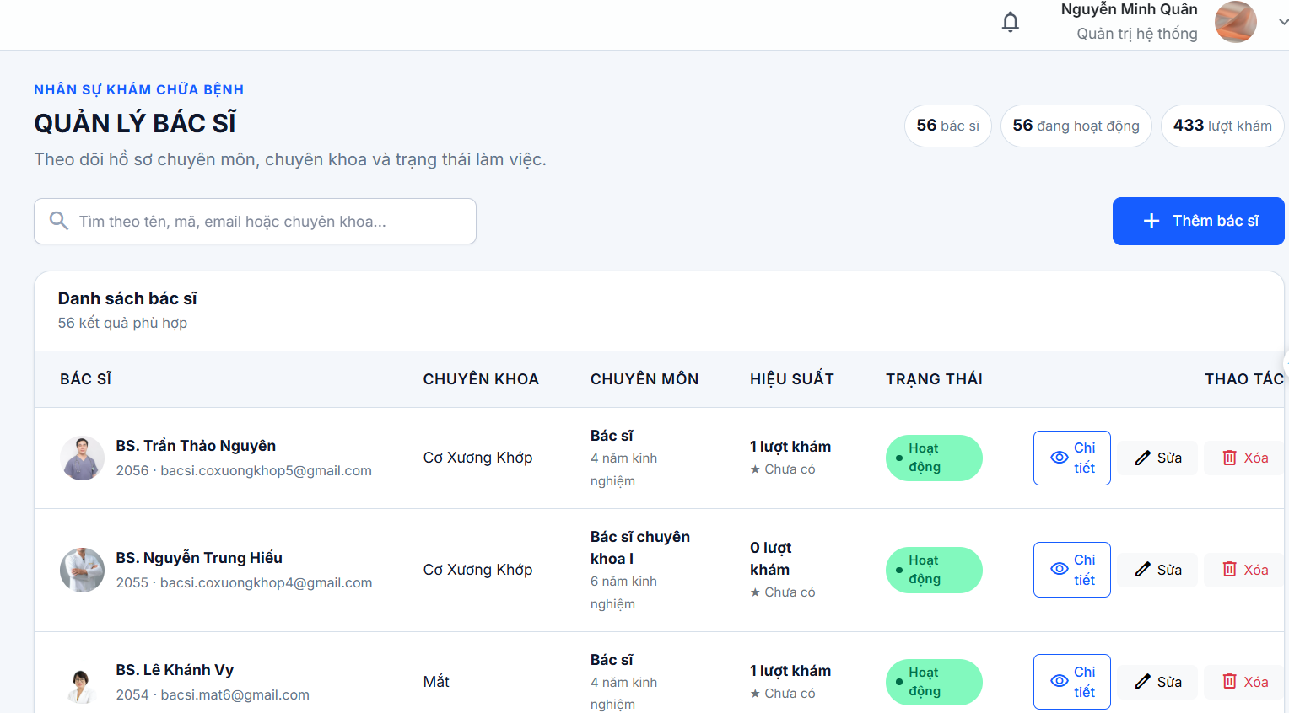

Test Case ID | Mô tả | Hành động | Điều kiện tiên quyết | Kết quả mong đợi | Kết quả thực tế | Kết quả |  |  | Kết quả |  |  | Chú thích
 |  |  |  |  |  | Vòng 1 |  |  | Vòng 2
 |  |  |  |  |  | Trạng thái | Ngày kiểm tra | Người kiểm tra | Trạng thái | Ngày kiểm tra | Người kiểm tra
GUI SHOW
GUI_TKBS_01 | Hiển thị giao diện trang Đội ngũ bác sĩ | Quan sát màn hình trang Bác sĩ | Người dùng truy cập được website Smart Clinic và đang ở trang Tra cứu Bác sĩ | Hiển thị giao diện Tra cứu chuyên khoa với tiêu đề, thanh tìm kiếm và danh sách Bác sĩ | Hiển thị giao diện Tra cứu chuyên khoa với tiêu đề, thanh tìm kiếm và danh sách Bác sĩ | Passed
GUI_TKBS_02 | Hiển thị thanh tìm kiếm Bác sĩ | Quan sát khu vực tìm kiếm | Người dùng truy cập được website Smart Clinic và đang ở trang Tra cứu Bác sĩ | Hiển thị ô tìm kiếm với placeholder “Tìm bác sĩ hoặc chuyên khoa ” | Hiển thị ô tìm kiếm với placeholder “Tìm bác sĩ hoặc chuyên khoa ” | Passed
GUI_TKBS_03 | Hiển thị danh sách lọc chuyên khoa | Quan sát danh sách chọn chuyên khoa | Người dùng truy cập được website Smart Clinic và đang ở trang Tra cứu Bác sĩ | Hiển thị danh sách lọc với giá trị mặc định “Tất cả chuyên khoa” | Hiển thị danh sách lọc với giá trị mặc định “Tất cả chuyên khoa” | Passed
GUI_TKBS_04 | Hiển thị danh sách thẻ bác sĩ | Quan sát khu vực danh sách bác sĩ | Có dữ liệu bác sĩ trên hệ thống | Hiển thị danh sách bác sĩ dưới dạng các thẻ thông tin | Hiển thị danh sách bác sĩ dưới dạng các thẻ thông tin | Passed
GUI_TKBS_05 | Hiển thị ảnh bác sĩ | Quan sát các thẻ bác sĩ | Có dữ liệu bác sĩ trên hệ thống | Hiển thị ảnh đại diện của bác sĩ | Hiển thị ảnh đại diện của bác sĩ | Passed
GUI_TKBS_06 | Hiển thị nút Đặt lịch khám | Quan sát các thẻ bác sĩ | Danh sách bác sĩ đã hiển thị | Mỗi thẻ bác sĩ hiển thị nút “Đặt lịch khám” | Mỗi thẻ bác sĩ hiển thị nút “Đặt lịch khám” | Passed
GUI_TKBS_07 | Hiển thị các trường thông tin người khám | Quan sát phần Thông tin người khám | Đã chuyển sang giao diện Đặt lịch khám bệnh | Hiển thị các trường Họ và tên, Số điện thoại, Ngày sinh, Giới tính và Email | Hiển thị các trường Họ và tên, Số điện thoại, Ngày sinh, Giới tính và Email | Passed
GUI_TKBS_08 | Hiển thị các trường thông tin lịch khám | Quan sát phần Thông tin lịch khám | Đã chuyển sang giao diện Đặt lịch khám bệnh | Hiển thị các trường Chuyên khoa muốn khám, Ngày muốn khám, Giờ muốn khám, Lý do khám và Ghi chú thêm | Hiển thị các trường Chuyên khoa muốn khám, Ngày muốn khám, Giờ muốn khám, Lý do khám và Ghi chú thêm | Passed
GUI_TKBS_09 | Hiển thị checkbox xác nhận thông tin | Quan sát khu vực cuối form đặt lịch | Đã chuyển sang giao diện Đặt lịch khám bệnh | Hiển thị checkbox xác nhận thông tin cung cấp là chính xác và đồng ý để phòng khám liên hệ xác nhận lịch | Hiển thị checkbox xác nhận thông tin cung cấp là chính xác và đồng ý để phòng khám liên hệ xác nhận lịch | Passed
GUI_TKBS_10 | Hiển thị nút "Gửi yêu cầu đặt lịch" | Quan sát khu vực cuối form đặt lịch | Đã chuyển sang giao diện Đặt lịch khám bệnh | Hiển thị nút “Gửi yêu cầu đặt lịch” | Hiển thị nút “Gửi yêu cầu đặt lịch” | Passed
FUNCTION SHOW
FUNC_TKBS_01 | Kiểm tra tìm kiếm bác sĩ theo tên chính xác | Nhập tên bác sĩ đầy đủ vào ô tìm kiếm | Đang ở trang Quản Lý Bác sĩ | Hiển thị bác sĩ có tên trùng khớp với từ khóa tìm kiếm | Hệ thống hiển thị thông tin bác sỹ gồm ID, ngày sinh, số điện thoại, trạng thái hoạt động và ngày tạo. | Passed
FUNC_TKBS_02 | Kiểm tra tìm kiếm bác sĩ theo tên không đầy đủ | Nhập một phần tên bác sĩ vào ô tìm kiếm | Đang ở trang Quản Lý Bác sĩ | Hiển thị danh sách bác sĩ có tên phù hợp với từ khóa | Hệ thống hiển thị thông tin bác sĩ phụ hợp với chữ cái tìm kiếm | Passed
FUNC_TKBS_03 | Kiểm tra tìm kiếm bác sĩ theo chuyên khoa | Nhập tên chuyên khoa vào ô tìm kiếm | Đang ở trang Quản Lý Bác sĩ | Hiển thị danh sách bác sĩ phù hợp với chuyên khoa tìm kiếm | Hệ thông hiện thị bác sĩ theo thông tin chuyên khoa tìm kiếm | Passed
FUNC_TKBS_04 | Kiểm tra tìm kiếm bác sĩ không tồn tại | Nhập tên bác sĩ không có trong hệ thống | Đang ở trang Quản Lý Bác sĩ | Không hiển thị bác sĩ phù hợp và hiển thị thông báo không tìm thấy kết quả | Hệ thống không hiện thị tên phù hợp và có dòng thông báo :Chức năng tìm kiếm bác sĩ theo chuyên khoa hiện chưa được hỗ trợ trên hệ thống báo "không tìm thấy kết quả phù hợp" | Passed
FUNC_TKBS_05 | Kiểm tra thêm Bác Sĩ | Nhấn vào ô "thêm Bác Sĩ " nhập dữ liệu thông tin Bác Sỹ mối vào | Đang ở trang Quản Lý Bác sĩ | Hệ thống hiển thị thêm bác sí thành công với dự liều nhập vào phù hợp | Hệ thống thêm mới bác sĩ thành công và hiển thị thông tin bác sĩ vừa được thêm vào danh sách. | Passed
FUNC_TKBS_06 | Kiểm tra nhập thông tin mã bác sĩ khác so với hệ thống | Nhập mã bác sĩ có thêm chữ hoặc số kí tự | Đang ở trang Quản Lý Bác sĩ | Hệ thông không cho cập nhật thông tin bác sĩ mới hoặc có thông báo phù hợp | Hệ thống thêm mới bác sĩ thành công và hiển thị thông tin bác sĩ vừa được thêm vào danh sách. | Failed
FUNC_TKBS_07 | Kiểm tra nhập tên bác sĩ có thêm kí tự đặc biệt "@"… | Nhập tên bác sĩ kèm theo kí tự đặc biệt vào | Đang ở trang Quản Lý Bác sĩ | Hệ thông không cho cập nhật thông tin bác sĩ mới hoặc có thông báo phù hợp | Hệ thống thêm mới bác sĩ thành công và hiển thị thông tin bác sĩ vừa được thêm vào danh sách. | Failed
FUNC_TKBS_08 | Kiểm tra nếu bỏ trống học vị "bằng cấp" | Để trống trường “Học vị” | Đang ở trang Quản Lý Bác sĩ | Hệ thông không cho cập nhật thông tin bác sĩ mới hoặc có thông báo phù hợp | Hệ thống thêm mới bác sĩ thành công và hiển thị thông tin bác sĩ vừa được thêm vào danh sách. | Failed
FUNC_TKBS_09 | Kiểm tra nếu bỏ trống "Email" | Để trống trường “Email” | Đang ở trang Quản Lý Bác sĩ | Hệ thống không cho hoàn tất việc thêm bác sĩ mới khi chưa đầy đủ thông tin | Hệ thông hiện thị thông báo "vui lòng điền vào trường này" và không cho hoàn tất việc thêm bác si | Passed
FUNC_TKBS_10 | Kiểm tra nếu bỏ trống "Số Điện Thoại" | Để trống trường “Số Điện Thoạil” | Đang ở trang Quản Lý Bác sĩ | Hệ thống không cho hoàn tất việc thêm bác sĩ mới khi chưa đầy đủ thông tin | Hệ thông hiện thị thông báo "số điện thoại không hợp lệ" và không cho hoàn tất việc thêm bác si | Passed
FUNC_TKBS_11 | Kiểm tra nếu bỏ trống "Mật Khẩu " | Để trống trường “Mật Khẩu ” | Đang ở trang Quản Lý Bác sĩ | Hệ thống không cho hoàn tất việc thêm bác sĩ mới khi chưa đầy đủ thông tin hoặc dòng thông báo phù hợp | Hệ thông hiện thị thông báo "vui lòng điển mật khẩu " và không cho hoàn tất việc thêm bác si | Passed
FUNC_TKBS_12 | Kiểm tra nếu để trạng thái ngừng hoạt động | Để trạng thái ngừng hoạt động | Đang ở trang Quản Lý Bác sĩ | Hệ thông cập nhật thông tin và hiện ra trang danh sách ngoài | Hệ thống cập nhật và hiển thị ra ngoài danh sách với thông tin ở trạng thái "ngừng hoạt dộng" | Passed
FUNC_TKBS_13 | Kiểm tra lọc bác sĩ theo chuyên khoa | Chọn các chuyên khoa cần hiển thị trong danh sách lọc | Đang ở trang Tra cứu Bác sĩ; có bác sĩ thuộc chuyên khoa tương ứng | Hiển thị danh sách bác sĩ thuộc chuyên khoa đó | Hệ thống hiển thị thông tin tất cả bác sĩ thuộc chuyên khoa đó | Passed
FUNC_TKBS_14 | Kiểm tra nút Đặt lịch khám của bác sĩ | Nhấn nút “Đặt lịch khám” trên thẻ bác sĩ | Đang ở trang Tra cứu Bác sĩ; thẻ bác sĩ đã hiển thị | Hệ thống chuyển sang giao diện Đặt lịch khám bệnh | Hệ thống chuyển sang trang nhập thông tin để đặt lịch khám | Passed
FUNC_TKBS_15 | Kiểm tra nhập họ và tên hợp lệ | Nhập họ và tên vào trường Họ và tên | Đang ở trang Đặt lịch khám bệnh | Hệ thống cho phép nhập họ và tên | Hệ thống được phép nhập thông tin dể lên lịch khám | Passed
FUNC_TKBS_16 | Kiểm tra để trống họ và tên | Để trống trường Họ và tên, nhập các thông tin khác và gửi yêu cầu | Đang ở trang Đặt lịch khám bệnh | Hệ thống không cho gửi yêu cầu và thông báo trường bắt buộc | Hệ thống sẽ đẩy bạn lên ô trống chưa điền thông tin | Failed
FUNC_TKBS_17 | Kiểm tra nhập số điện thoại hợp lệ | Nhập số điện thoại hợp lệ vào trường Số điện thoại | Đang ở trang Đặt lịch khám bệnh | Hệ thống chấp nhận số điện thoại hợp lệ | Hệ thống hiển thị thông báo "gửi yêu cầu đặt lịch thành công " | Passed
FUNC_TKBS_18 | Kiểm tra nhập số điện thoại không hợp lệ | Nhập chữ hoặc ký tự đặc biệt vào trường Số điện thoại | Đang ở trang Đặt lịch khám bệnh | Hệ thống hiển thị thông báo số điện thoại không hợp lệ | Hệ thống hiển thị thông báo "gửi yêu cầu đặt lịch thành công " | Failed
FUNC_TKBS_19 | Kiểm tra để trống số điện thoại | Để trống trường Số điện thoại và gửi yêu cầu | Đang ở trang Đặt lịch khám bệnh | Hệ thống không cho gửi yêu cầu và thông báo trường bắt buộc | Hệ thống sẽ đẩy bạn lên ô trống chưa điền thông tin | Passed
FUNC_TKBS_20 | Kiểm tra chọn ngày sinh hợp lệ | Chọn ngày sinh hợp lệ từ lịch | Đang ở trang Đặt lịch khám bệnh | Hệ thống ghi nhận và hiển thị ngày sinh đã chọn | Hệ thống hiển thị thông báo "gửi yêu cầu đặt lịch thành công " | Passed
FUNC_TKBS_21 | Kiểm tra chọn năm sinh trong tương lai | Chọn năm sinh lớn hơn hiện tại | Đang ở trang Đặt lịch khám bệnh | Hệ thống không cho chọn năm sinh lớn hơn ngày hiện tại | Hệ thống không chấp nhận năm sinh trong tương lai và hiển thị thông báo lỗi “dateOfBirth phải là một chuỗi ngày tháng hợp lệ theo tiêu chuẩn ISO 8601.” | Passed
FUNC_TKBS_22 | Kiểm tra chọn giới tính | Chọn một giá trị trong danh sách Giới tính | Đang ở trang Đặt lịch khám bệnh | Hệ thống ghi nhận và hiển thị giới tính đã chọn | Hệ thống hiển thị thông báo "gửi yêu cầu đặt lịch thành công " | Passed
FUNC_TKBS_23 | Kiểm tra chọn chuyên khoa muốn khám | Chọn một chuyên khoa trong danh sách | Đang ở trang Đặt lịch khám bệnh | Hệ thống ghi nhận và hiển thị chuyên khoa đã chọn | Hệ thống cho phép chọn chuyên khoa khám và ghi nhận chuyên khoa đã chọn. | Passed
FUNC_TKBS_24 | Kiểm tra chọn ngày muốn khám hợp lệ | Chọn ngày khám hợp lệ trong tương lai | Đang ở trang Đặt lịch khám bệnh | Hệ thống ghi nhận và hiển thị ngày khám đã chọn | Hệ thống cho phép chọn chuyên khoa khám và ghi nhận chuyên khoa đã chọn. | Passed
FUNC_TKBS_25 | Kiểm tra chọn ngày khám trong quá khứ | Chọn ngày khám nhỏ hơn ngày hiện tại | Đang ở trang Đặt lịch khám bệnh | Hệ thống không cho chọn ngày trong quá khứ | Hệ thống sẽ đẩy bạn lên ô sai và không chấp nhận ngày trong quá khứ | Passed
FUNC_TKBS_26 | Kiểm tra chọn giờ muốn khám | Chọn giờ khám trong trường Giờ muốn khám | Đang ở trang Đặt lịch khám bệnh | Hệ thống ghi nhận và hiển thị giờ khám đã chọn | Hệ thống ghi nhận giờ khám đã chọn và cho phép tiếp tục đặt lịch khám. | Passed
FUNC_TKBS_27 | Kiểm tra để trống giờ muốn khám | Không chọn giờ khám và gửi yêu cầu | Đang ở trang Đặt lịch khám bệnh | Hệ thống không cho gửi yêu cầu và thông báo trường bắt buộc | Hệ thống sẽ đẩy bạn lên ô trống chưa điền thông tin có thông báo "vui lòng điền vào trường này ' | Passed
FUNC_TKBS_28 | Kiểm tra nhập lý do khám hợp lệ | Nhập nội dung vào trường Lý do khám | Đang ở trang Đặt lịch khám bệnh | Hệ thống chấp nhận và lưu nội dung lý do khám | Hệ thống ghi nhận lý do khám và cho phép tiếp tục đặt lịch khám. | Passed
FUNC_TKBS_29 | Kiểm tra để trống lý do khám | Để trống trường Lý do khám và gửi yêu cầu | Đang ở trang Đặt lịch khám bệnh | Hệ thống không cho gửi yêu cầu và thông báo trường bắt buộc | Hệ thống hiện thông báo vui lòng điền vào trường này | Passed
FUNC_TKBS_30 | Kiểm tra gửi yêu cầu khi chưa xác nhận thông tin | Điền đầy đủ các trường bắt buộc nhưng không tích checkbox, sau đó nhấn Gửi yêu cầu đặt lịch | Đang ở trang Đặt lịch khám bệnh | Hệ thống không gửi yêu cầu và thông báo cần xác nhận thông tin nếu checkbox là điều kiện bắt buộc | Hệ thống không cho phép gửi yêu cầu khi chưa xác nhận thông tin và hiển thị thông báo: “Vui lòng chọn vào hộp kiểm này nếu bạn muốn tiếp tục.” | Passed
FUNC_TKBS_31 | Cập nhật thông tin bác sĩ thành công với các dữ liệu mới hợp lệ | Bước 1: Tại dòng của bác sĩ click nút "Sửa". Bước 2: Thay đổi Họ và tên BS. Bước 3: Chọn lại Chuyên khoa khác trong Bước 4: Sửa Học vị thành "Bác sĩ Chuyên khoa 1". Bước 5: Sửa Kinh nghiệm từ 5 lên 8 năm. Bước 6: Sửa Mô tả chuyên môn. Bước 7: Nhấn nút "Lưu thay đổi". | Đang mở trang "Quản lý bác sĩ" | Dòng của bác sĩ trên bảng lập tức cập nhật thông tin tên mới, chuyên khoa mới, học vị mới và kinh nghiệm mới | Hệ thống cập nhật thông tin bác sĩ thành công và hiển thị đầy đủ thông tin mới sau khi chỉnh sửa. | Passed
FUNC_TKBS_32 | Cập nhật mật khẩu mới cho tài khoản bác sĩ thành công | Bước 1: Click nút "Sửa" tại một bác sĩ bất kỳ. Bước 2: Nhập mật khẩu mới "NewPass@2026" vào ô "Mật khẩu mới (nếu đổi)". Bước 3: Nhấn nút "Lưu thay đổi". | Đang mở trang "Quản lý bác sĩ" | Hiển thị Toast thông báo cập nhật thành công màu xanh. | Hệ thống cập nhật mật khẩu mới của bác sĩ thành công | Passed
FUNC_TKBS_33 | Cập nhật thay đổi ảnh đại diện mới cho bác sĩ thành công | Bước 1: Click nút "Sửa" tại một bác sĩ. Bước 2: Chọn tệp ảnh đại diện mới (new-avatar.png). Bước 3: Nhấn nút "Lưu thay đổi". | Đang mở trang "Quản lý bác sĩ" | - Modal tự động đóng lại. - Hiển thị Toast thông báo thành công kèm thông báo tải ảnh đại diện. - Ảnh đại diện mới được cập nhật ngay lập tức tại cột Bác sĩ trên bảng. | Ảnh mới của bác sĩ được cập nhật thành công lên trang bác sĩ | Passed
FUNC_TKBS_34 | Cập nhật thông tin thất bại do nhập trùng "Email" của tài khoản khác | Bước 1: Click nút "Sửa" tại một bác sĩ. Bước 2: Thay đổi Email thành email của một tài khoản khác đang tồn tại. Bước 3: Nhấn nút "Lưu thay đổi". | Đang mở trang "Quản lý bác sĩ" | - Hệ thống trả về lỗi không cho phép cập nhật. - Hiển thị Toast thông báo lỗi màu đỏ cảnh báo email đã được đăng ký. - Người dùng ở lại modal để chỉnh sửa lại email. | Hệ thống hiện thị thông báo "Mã bác sĩ, email hoặc số điện thoại đã tồn tại" | Passed
FUNC_TKBS_35 | Xác nhận xóa bác sĩ thành công "Xác nhận xóa bác sĩ" | Bước 1: Tại dòng bác sĩ cần xóa, click nút "Xóa" Bước 2: Quan sát "Xác nhận xóa bác sĩ" xuất hiện. Bước 3: Click nút "Xóa bác sĩ" | Đang mở trang "Quản lý bác sĩ" | Hệ thống quay lại trang chính và cập nhật bác sĩ đã được xóa đi khỏi danh sách | Hệ thống hiện thị bảng nhỏ "Xác nhận xóa bác sĩ" và dòng chữ "à tài khoản đăng nhập liên kết sẽ bị xóa. Bạn có chắc muốn tiếp tục?" | Passed
FUNC_TKBS_36 | Hủy bỏ thao tác xóa bác sĩ bằng nút "Hủy" | Bước 1: Click nút "Xóa" tại một bác sĩ. Bước 2: Tại modal "Xác nhận xóa bác sĩ", click vào nút "Hủy" hoặc click nút đóng (X) góc trên | Đang mở trang "Quản lý bác sĩ" | - Modal xác nhận xóa đóng ngay lập tức. - Không gửi bất kỳ yêu cầu xóa nào đến hệ thống. - Bác sĩ vẫn hiển thị nguyên vẹn trên bảng dữ liệu, không có Toast nào xuất hiện. | Hệ thống quay lại trang chính và bác sĩ ko bị xóa đi | Passed
FUNC_TKBS_37 | Xem chi tiết hồ sơ bác sĩ bằng nút "Chi tiết" | Bước 1: Tại một dòng bác sĩ trên bảng, click vào nút "Chi tiết" Bước 2: Quan sát nội dung hiển thị trong | Đang mở trang "Quản lý bác sĩ" | "Chi tiết bác sĩ" bật lên hiển thị rõ ràng. Hiển thị đúng ảnh đại diện, họ tên, mã số, chuyên khoa, email, số điện thoại, học vị, số năm kinh nghiệm và mô tả chuyên môn tương ứng của bác sĩ đó. | Hệ thống hiển thị đầy đủ thông tin chi tiết hồ sơ bác sĩ đã chọn. | Passed

Quản Lý Chuyên Khoa
 | HỆ THỐNG QUẢN LÝ VÀ ĐIỀU PHỐI KHÁM BỆNH ĐA CHUYÊN KHOA SMART CLINIC
Module Code | Quản Lý Chuyên Khoa
 | Hoàn thành | Lỗi | Chưa kiểm tra | Bị chăn | Tổng số trường hợp thử nghiệm
Round 1
Round 2
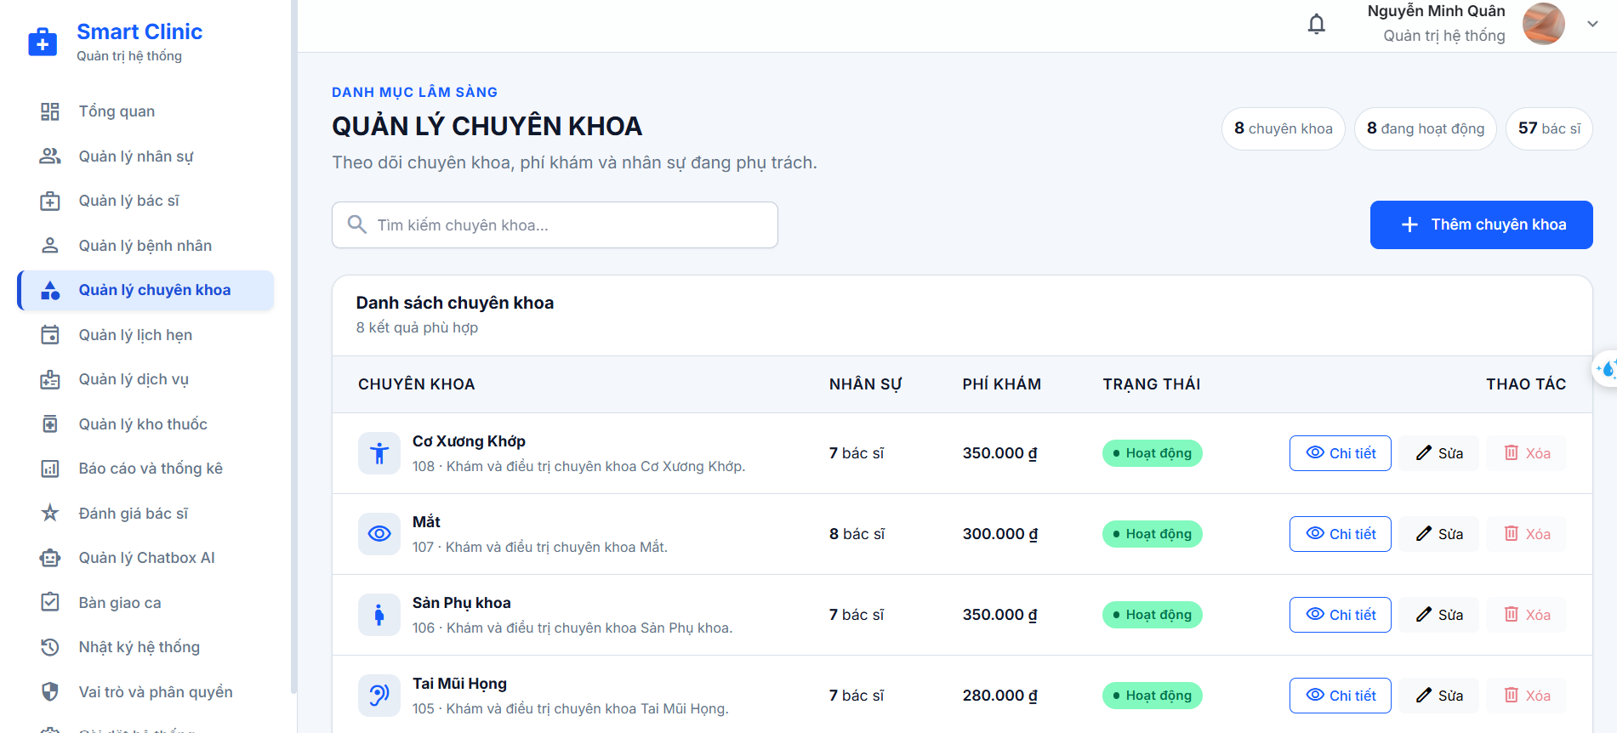

Test Case ID | Mô tả | Hành động | Điều kiện tiên quyết | Kết quả mong đợi | Kết quả thực tế | Kết quả |  |  | Kết quả |  |  | Chú thích
 |  |  |  |  |  | Vòng 1 |  |  | Vòng 2
 |  |  |  |  |  | Trạng thái | Ngày kiểm tra | Người kiểm tra | Trạng thái | Ngày kiểm tra | Người kiểm tra
GUI SHOW
GUI-CK01 | Kiểm tra hiển thị tổng thể tiêu đề và thanh điều hướng chức năng Quản lý chuyên khoa | Bước 1: Đăng nhập hệ thống với quyền Quản trị viên (Admin). Bước 2: Điều hướng vào trang "/admin/chuyen-khoa". | Quản trị viên đã đăng nhập thành công. | Hiển thị tiêu đề chính "QUẢN LÝ CHUYÊN KHOA" | Hiển thị tiêu đề chính "QUẢN LÝ CHUYÊN KHOA" | Passed
GUI-CK02 | Kiểm tra hiển thị các khối thẻ tóm tắt tổng quan chỉ số chuyên khoa | Bước 1: Truy cập trang "/admin/chuyen-khoa". Bước 2: Quan sát khối thẻ thống kê tóm tắt bên phải tiêu đề. | Đang ở trang Quản lý chuyên khoa. | Hệ thống hiện thị danh sách chuyên khoa nhân sự trạng thái phí khám | Hệ thống hiện thị danh sách chuyên khoa nhân sự trạng thái phí khám | Passed
GUI-CK03 | Kiểm tra hiển thị thanh công cụ tìm kiếm và nút "Thêm chuyên khoa" | Bước 1: Truy cập trang "/admin/chuyen-khoa". Bước 2: Quan sát thanh công cụ (toolbar). | Đang ở trang Quản lý chuyên khoa. | Hiển thị ô input tìm kiếm Ô tìm kiếm hiển thị mờ: "Tìm kiếm chuyên khoa...". Phía bên phải hiển thị nút "Thêm chuyên khoa" màu xanh chủ đạo Nút Thêm chuyên khoa có biểu tượng dấu cộng "add" đứng trước chữ. | Hiển thị ô input tìm kiếm Ô tìm kiếm hiển thị mờ: "Tìm kiếm chuyên khoa...". Phía bên phải hiển thị nút "Thêm chuyên khoa" màu xanh chủ đạo Nút Thêm chuyên khoa có biểu tượng dấu cộng "add" đứng trước chữ. | Passed
GUI-CK04 | Kiểm tra hiển thị cấu trúc các cột trong bảng danh sách chuyên khoa | Bước 1: Truy cập trang "/admin/chuyen-khoa". Bước 2: Quan sát hàng tiêu đề bảng danh sách | Dữ liệu danh sách chuyên khoa tải thành công. | Tiêu đề card bảng hiển thị "Danh sách chuyên khoa" Bảng hiển thị đầy đủ 5 cột dữ liệu theo đúng thứ tự: 1. Chuyên khoa 2. Nhân sự 3. Phí khám 4. Trạng thái 5. Thao tác (căn lề phải). Tiêu đề các cột được in đậm rõ nét | Tiêu đề card bảng hiển thị "Danh sách chuyên khoa" Bảng hiển thị đầy đủ 5 cột dữ liệu theo đúng thứ tự: 1. Chuyên khoa 2. Nhân sự 3. Phí khám 4. Trạng thái 5. Thao tác (căn lề phải). Tiêu đề các cột được in đậm rõ nét | Passed
GUI-CK05 | Kiểm tra hiển thị thông tin chi tiết trên từng hàng dữ liệu của bảng | Bước 1: Quan sát nội dung hiển thị trong một dòng (row) của bảng. | Đang có dữ liệu chuyên khoa trong hệ thống. | Cột "Chuyên khoa": Hiển thị icon y tế chuyên khoa kèm tên chuyên khoa in đậm . Cột "Nhân sự": Hiển thị số lượng bác sĩ . Cột "Trạng thái": Hiển thị "Ngừng hoạt động". | Cột "Chuyên khoa": Hiển thị icon y tế chuyên khoa kèm tên chuyên khoa in đậm . Cột "Nhân sự": Hiển thị số lượng bác sĩ . Cột "Trạng thái": Hiển thị "Ngừng hoạt động". | Passed
GUI-CK06 | Kiểm tra hiển thị các nút thao tác trên từng dòng dữ liệu | Bước 1: Quan sát cột "Thao tác" ở góc phải của từng hàng dữ liệu. | Bảng đang hiển thị danh sách chuyên khoa. | Hiển thị nhóm nút hành động bao gồm 3 nút: 1. Nút "Chi tiết" 2. Nút "Sửa": 3. Nút "Xóa": Nếu chuyên khoa có bác sĩ (> 0 bác sĩ), nút Xóa bị làm mờ kèm tooltip giải thích. | Hiển thị nhóm nút hành động bao gồm 3 nút: 1. Nút "Chi tiết" 2. Nút "Sửa": 3. Nút "Xóa": Nếu chuyên khoa có bác sĩ (> 0 bác sĩ), nút Xóa bị làm mờ kèm tooltip giải thích. | Passed
GUI-CK09 | Kiểm tra hiển thị Modal biểu mẫu "Thêm chuyên khoa" | Bước 1: Nhấn vào nút "Thêm chuyên khoa" trên thanh công cụ. Bước 2: Quan sát toàn bộ giao diện Modal bật lên. | Đang ở trang Quản lý chuyên khoa. | Tiêu đề hiển thị: "Thêm chuyên khoa", có nút đóng (X) góc phải. Form hiển thị đầy đủ các trường nhập liệu: Mã chuyên khoa Tên chuyên khoa Phí khám (VNĐ) Trạng thái "Đang hoạt động" "Ngừng hoạt động" "Đang hoạt động" | Tiêu đề hiển thị: "Thêm chuyên khoa", có nút đóng (X) góc phải. Form hiển thị đầy đủ các trường nhập liệu: Mã chuyên khoa Tên chuyên khoa Phí khám (VNĐ) Trạng thái "Đang hoạt động" "Ngừng hoạt động" "Đang hoạt động" | Passed
GUI-CK10 | Kiểm tra hiển thị Modal biểu mẫu "Cập nhật chuyên khoa" | Bước 1: Click nút "Sửa" tại một dòng chuyên khoa bất kỳ. Bước 2: Quan sát Modal hiển thị. | Đang ở trang danh sách chuyên khoa. | Modal bật lên với tiêu đề "Cập nhật chuyên khoa". Toàn bộ dữ liệu hiện tại của chuyên khoa (Mã, Tên, Phí khám, Trạng thái, Mô tả) được điền sẵn chính xác vào từng trường tương ứng. Footer Modal hiển thị nút "Hủy" và nút "Lưu thay đổi" | Modal bật lên với tiêu đề "Cập nhật chuyên khoa". Toàn bộ dữ liệu hiện tại của chuyên khoa (Mã, Tên, Phí khám, Trạng thái, Mô tả) được điền sẵn chính xác vào từng trường tương ứng. Footer Modal hiển thị nút "Hủy" và nút "Lưu thay đổi" | Passed
GUI-CK11 | Kiểm tra hiển thị Modal "Chi tiết chuyên khoa" | Bước 1: Click nút "Chi tiết" tại một dòng chuyên khoa bất kỳ. Bước 2: Quan sát giao diện Modal thông tin. | Đang ở trang danh sách chuyên khoa. | Modal bật lên với tiêu đề "Chi tiết chuyên khoa". Tiêu đề hiển thị tên chuyên khoa Đoạn văn bản mô tả chuyên môn Danh sách thông tin chi tiết Số bác sĩ, Trạng thái ("Đang hoạt động" hoặc "Ngừng hoạt động"). Góc trên bên phải có nút đóng (X). | Modal bật lên với tiêu đề "Chi tiết chuyên khoa". Tiêu đề hiển thị tên chuyên khoa Đoạn văn bản mô tả chuyên môn Danh sách thông tin chi tiết Số bác sĩ, Trạng thái ("Đang hoạt động" hoặc "Ngừng hoạt động"). - Góc trên bên phải có nút đóng (X). | Passed
GUI-CK12 | Kiểm tra hiển thị Modal "Xác nhận xóa chuyên khoa" | Bước 1: Click nút "Xóa" tại một chuyên khoa không có bác sĩ trực thuộc. Bước 2: Quan sát Modal cảnh báo xuất hiện. | Đang ở trang danh sách chuyên khoa, chuyên khoa có 0 bác sĩ. | Modal xuất hiện với tiêu đề: "Xác nhận xóa chuyên khoa". Nội dung thông báo hiển thị: "Bạn có chắc muốn xóa chuyên khoa". Footer modal hiển thị nút "Hủy" và nút "Xóa chuyên khoa" | Modal xuất hiện với tiêu đề: "Xác nhận xóa chuyên khoa". Nội dung thông báo hiển thị: "Bạn có chắc muốn xóa chuyên khoa". Footer modal hiển thị nút "Hủy" và nút "Xóa chuyên khoa" | Passed
GUI-CK13 | Kiểm tra hiển thị thông báo Toast nổi trên màn hình | Bước 1: Thực hiện một hành động tạo/sửa/xóa thành công hoặc gây lỗi. Bước 2: Quan sát thông báo Toast xuất hiện. | Đang thao tác trên giao diện chuyên khoa. | Toast hiển thị nổi ở góc màn hình, nằm trên tất cả các layer khác. Văn bản thông báo hiển thị đầy đủ, không bị che khuất, có nút đóng | Toast hiển thị nổi ở góc màn hình, nằm trên tất cả các layer khác. Văn bản thông báo hiển thị đầy đủ, không bị che khuất, có nút đóng | Passed
FUNCTION SHOW
FUNC-CK01 | Xem danh sách chuyên khoa đầy đủ khi vừa truy cập hệ thống | Bước 1: Đăng nhập quyền Admin. Bước 2: Chọn mục "Quản lý chuyên khoa" trên menu hoặc truy cập URL "/admin/chuyen-khoa". Bước 3: Quan sát danh sách chuyên khoa tải ra. | Đang ở trang Quản lý chuyên khoa. | Bảng dữ liệu hiển thị toàn bộ danh sách chuyên khoa. Khối tổng quan hiển thị chính xác tổng số chuyên khoa, số chuyên khoa hoạt động và tổng số bác sĩ. | Hệ thống hiển thị đầy đủ danh sách chuyên khoa cùng các thông tin tương ứng của từng chuyên khoa. | Passed
FUNC-CK02 | Tìm kiếm chuyên khoa theo Tên chuyên khoa chính xác (Tìm thấy dữ liệu) | Bước 1: Click chuột vào ô tìm kiếm "Tìm kiếm chuyên khoa...". Bước 2: Nhập tên chuyên khoa có thật trong hệ thống: "Nhi khoa". Bước 3: Quan sát bảng danh sách. | Đang ở trang Quản lý chuyên khoa. | Hệ thống tìm kiếm thành công và hiển thị danh sách chuyên khoa có tên trùng khớp chính xác với từ khóa đã nhập, đồng thời cung cấp đầy đủ các thông tin tương ứng của chuyên khoa được tìm thấy. | Hệ thống hiển thị chuyên khoa có tên trùng khớp với từ khóa tìm kiếm | Passed
FUNC-CK03 | Tìm kiếm chuyên khoa theo Mã chuyên khoa | Bước 1: Nhập mã số chuyên khoa chính xác Bước 2: Quan sát dữ liệu trên bảng. | Đang ở trang Quản lý chuyên khoa. | Hệ thống tìm kiếm chuyên khoa thành công theo mã chuyên khoa đã nhập, hiển thị thông tin của chuyên khoa có mã tương ứng, | Hệ thống hiển thị chuyên khoa tương ứng với mã số khoa đã nhập. | Passed
FUNC-CK04 | Tìm kiếm chuyên khoa với từ khóa một phần tên | Bước 1: Nhập từ khóa một phần "tai" vào ô tìm kiếm. Bước 2: Quan sát danh sách chuyên khoa trên bảng. | Đang ở trang Quản lý chuyên khoa. | Hệ thống tìm kiếm và hiển thị danh sách chuyên khoa có tên chứa từ khóa hoặc một phần tên chuyên khoa đã nhập, nếu có dữ liệu trùng khớp. | Hệ thống hiển thị tên chuyên khoa có một phần tên trùng khớp với từ khóa đã nhập vào ô tìm kiếm. | Passed
FUNC-CK05 | Tìm kiếm với từ khóa không tồn tại trên hệ thống | Bước 1: Nhập chuỗi ký tự ngẫu nhiên không có thật "XYZ99999" vào ô tìm kiếm. Bước 2: Quan sát kết quả trên bảng. | Đang ở trang Quản lý chuyên khoa. | Hệ thống xử lý từ khóa không tồn tại và không trả về dữ liệu chuyên khoa không phù hợp. | Hệ thống không hiển thị tên chuyên khoa nào và thông báo “Không tìm thấy chuyên khoa phù hợp”. | Passed
FUNC-CK06 | Kiểm tra khôi phục danh sách sau khi xóa trắng từ khóa tìm kiếm | Bước 1: Đang có từ khóa tìm kiếm trong ô input. Bước 2: Nhấn nút xóa (x) trong ô tìm kiếm hoặc bấm Backspace xóa sạch ký tự. Bước 3: Quan sát bảng dữ liệu. | Đang ở trang Quản lý chuyên khoa. | Ô tìm kiếm quay về trạng thái trống. Bảng dữ liệu lập tức khôi phục hiển thị toàn bộ danh sách chuyên khoa ban đầu. Dòng số lượng cập nhật lại tổng số chuyên khoa hiện có. | Hệ thống hiển thị lại danh sách các chuyên khoa sau khi xóa trắng từ khóa tìm kiếm. | Passed
FUNC-CK07 | Thêm mới chuyên khoa thành công với đầy đủ tất cả các trường dữ liệu | Bước 1: Nhấn nút "Thêm chuyên khoa". Bước 2: Nhập Mã chuyên khoa: Bước 3: Nhập Tên chuyên khoa: Bước 4: Nhập Phí khám: Bước 5: Chọn Trạng thái: "Đang hoạt động". Bước 6: Nhập Mô tả: Bước 7: Nhấn nút "Thêm chuyên khoa". | Đang ở trang Quản lý chuyên khoa. | Modal tự động đóng lại sau khi lưu thành công. Hiển thị Toast thông báo thành công màu xanh: "Thêm chuyên khoa thành công" Dòng chuyên khoa mới lập tức xuất hiện trên bảng dữ liệu Số lượng tổng chuyên khoa và số lượng đang hoạt động trên khối tóm tắt tăng lên 1. | Hệ thống thêm mới chuyên khoa thành công, lưu đầy đủ thông tin đã nhập và hiển thị chuyên khoa vừa được thêm trong danh sách. | Passed
FUNC-CK08 | Kiểm tra khi để trống toàn bộ các trường bắt buộc | Bước 1: Nhấn nút "Thêm chuyên khoa". Bước 2: Không nhập bất kỳ thông tin nào vào form. Bước 3: Nhấn nút "Thêm chuyên khoa". | Đang ở trang Quản lý chuyên khoa. | Con trỏ chuột tự động focus vào trường bắt buộc đầu tiên "Mã chuyên khoa". Trình duyệt hiển thị: "Vui lòng điền vào trường này" | Hệ thống không cho phép thêm mới chuyên khoa khi các trường bắt buộc chưa được nhập và hiển thị thông báo “Vui lòng điền vào trường này”. | Passed
FUNC-CK09 | Kiểm tra khi để trống trường "Mã chuyên khoa" | Bước 1: Nhấn nút "Thêm chuyên khoa". Bước 2: Để trống trường "Mã chuyên khoa", nhập đầy đủ Tên chuyên khoa và Phí khám. Bước 3: Nhấn nút "Thêm chuyên khoa". | Đang ở trang Quản lý chuyên khoa. | Con trỏ chuột tự động focus vào ô "Mã chuyên khoa". Trình duyệt hiển thị "Vui lòng điền vào trường này". | Hệ thống không cho phép thêm mới chuyên khoa khi để trống trường “Mã chuyên khoa” và hiển thị thông báo yêu cầu nhập dữ liệu vào trường bắt buộc. | Passed
FUNC-CK10 | Kiểm tra khi để trống trường "Tên chuyên khoa" | Bước 1: Nhấn nút "Thêm chuyên khoa". Bước 2: Nhập Mã chuyên khoa, để trống ô "Tên chuyên khoa", điền Phí khám hợp lệ. Bước 3: Nhấn nút "Thêm chuyên khoa". | Đang ở trang Quản lý chuyên khoa. | Con trỏ chuột tự động focus vào ô "Tên chuyên khoa". Trình duyệt hiển thị "Vui lòng điền vào trường này". | Hệ thống không cho phép thêm mới chuyên khoa khi để trống trường “Tên chuyên khoa” và hiển thị thông báo yêu cầu nhập dữ liệu vào trường bắt buộc. | Passed
FUNC-CK11 | Kiểm tra khi để trống trường "Phí khám (VNĐ)" | Bước 1: Nhấn nút "Thêm chuyên khoa". Bước 2: Nhập Mã chuyên khoa, Tên chuyên khoa nhưng xóa sạch giá trị trong ô "Phí khám (VNĐ)". Bước 3: Nhấn nút "Thêm chuyên khoa". | Đang ở trang Quản lý chuyên khoa. | Con trỏ chuột tự động focus vào ô "Phí khám". Trình duyệt hiển thị "Vui lòng điền vào trường này". | Hệ thống không cho phép thêm mới chuyên khoa khi để trống trường “Phí khám ” và hiển thị thông báo yêu cầu nhập dữ liệu vào trường bắt buộc. | Passed
FUNC-CK12 | Kiểm tra định dạng "Mã chuyên khoa" chứa ký tự đặc biệt không hợp lệ | Bước 1: Nhấn nút "Thêm chuyên khoa". Bước 2: Nhậpchứa ký tự đặc biệt Bước 3: Điền các trường còn lại hợp lệ và nhấn "Thêm chuyên khoa". | Đang ở trang Quản lý chuyên khoa. | Form bị chặn submit bởi thuộc tính pattern. Con trỏ focus tại ô Mã chuyên khoa. Trình duyệt hiển thị tooltip: "Vui lòng khớp với định dạng được yêu cầu". | Hệ thống thêm chuyên khoa mới thành công | Failed
FUNC-CK13 | Thêm mới thất bại do trùng "Mã chuyên khoa" đã tồn tại trong hệ thống | Bước 1: Nhấn nút "Thêm chuyên khoa". Bước 2: Nhập Mã chuyên khoa đã tồn tại trên bảng: Bước 3: Nhập tên chuyên khoa mới chưa tồn tại và phí khám hợp lệ. Bước 4: Nhấn nút "Thêm chuyên khoa". | Đang ở trang Quản lý chuyên khoa. | Form gửi yêu cầu và nhận phản hồi lỗi từ hệ thống. Hiển thị Toast thông báo lỗi màu đỏ: "Mã chuyên khoa đã tồn tại trong hệ thống" Modal vẫn mở, dữ liệu người dùng vừa nhập được giữ nguyên để chỉnh sửa. | Hệ thống hiện hị thông báo "Mã chuyên khoa đã tồn tại" vào quay lại tiếp tục sửa thông tin | Passed
FUNC-CK14 | Thêm mới thất bại do trùng "Tên chuyên khoa" đã tồn tại trong hệ thống | Bước 1: Nhấn nút "Thêm chuyên khoa". Bước 2: Nhập Mã chuyên khoa mới chưa có Bước 3: Nhập Tên chuyên khoa đã có trong hệ thống: Bước 4: Nhập phí khám hợp lệ và nhấn "Thêm chuyên khoa". | Đang ở trang Quản lý chuyên khoa. | Hệ thống từ chối tạo mới. Hiển thị Toast thông báo lỗi màu đỏ cảnh báo tên chuyên khoa đã tồn tại. Modal vẫn mở để người dùng chỉnh sửa lại tên chuyên khoa. | Hệ thống hiện hị thông báo "Tên chuyên khoa đã tồn tại" vào quay lại tiếp tục sửa thông tin | Passed
FUNC-CK15 | Cập nhật thông tin chuyên khoa thành công với các dữ liệu mới hợp lệ | Bước 1: Tại dòng của chuyên khoa "Nhi khoa", click nút "Sửa". Bước 2: Thay đổi Tên chuyên khoa Bước 3: Sửa Phí khám Bước 4: Bổ sung Mô tả: Bước 5: Nhấn nút "Lưu thay đổi". | Đang ở trang Quản lý chuyên khoa. | Nút hiển thị "Đang lưu..." trong khi xử lý. Modal tự động đóng lại. Hiển thị Toast thông báo thành công màu xanh: | Hệ thống cập nhật thông tin chuyên khoa thành công, lưu các thay đổi về tên chuyên khoa, phí khám và mô tả, đồng thời hiển thị thông tin mới sau khi chỉnh sửa. | Passed
FUNC-CK16 | Cập nhật chỉ riêng mức "Phí khám (VNĐ)" thành công | Bước 1: Click nút "Sửa" tại một chuyên khoa bất kỳ. Bước 2: Nhập số tiền phí khám mới vào ô 'Phí khám (VNĐ)". Bước 3: Nhấn nút "Lưu thay đổi". | Đang ở trang Quản lý chuyên khoa. | Modal đóng lại thành công. Hiển thị Toast thông báo cập nhật thành công màu xanh. | Hệ thống cập nhật phí khám thành công theo số tiền mới đã nhập và hiển thị thông báo “Cập nhật chuyên khoa thành công”. | Passed
FUNC-CK17 | Xác nhận xóa chuyên khoa thành công khi chuyên khoa không có bác sĩ trực thuộc (0 bác sĩ) | Bước 1: Tại dòng chuyên khoa có 0 bác sĩ click nút "Xóa" Bước 2: Quan sát modal "Xác nhận xóa chuyên khoa" xuất hiện. Bước 3: Click nút "Xóa chuyên khoa" | Đang ở trang Quản lý chuyên khoa. | Nút chuyển sang trạng thái "Đang xóa..." Modal xác nhận tự động đóng lại. Hiển thị Toast thông báo thành công: "Xóa chuyên khoa thành công" Dòng chuyên khoa bị xóa lập tức biến mất khỏi bảng dữ liệu. Tổng số lượng chuyên khoa trên khối tóm tắt giảm đi 1. | Hệ thống hiển thị bảng xác nhận xóa chuyên khoa với tiêu đề “Xác nhận xóa chuyên khoa” và thông báo “Bạn có chắc muốn xóa chuyên khoa?”. | Passed
FUNC-CK18 | Hủy bỏ thao tác xóa chuyên khoa bằng nút "Hủy" hoặc nút đóng | Bước 1: Click nút "Xóa" tại chuyên khoa hợp lệ. Bước 2: Tại modal "Xác nhận xóa chuyên khoa", click vào nút "Hủy"hoặc click nút đóng (X) | Đang mở modal xác nhận xóa. | Modal xác nhận xóa đóng ngay lập tức. Không gửi bất kỳ yêu cầu xóa nào đến hệ thống. Chuyên khoa vẫn hiển thị nguyên vẹn trên bảng dữ liệu, không có Toast nào xuất hiện. | Hệ thống thoát ra ngoài và thông tin chuyên khoa ko bị xóa | Passed
FUNC-CK19 | Xem chi tiết hồ sơ chuyên khoa bằng nút "Chi tiết" | Bước 1: Tại một dòng chuyên khoa trên bảng, click vào nút "Chi tiết" Bước 2: Quan sát nội dung hiển thị trong modal. | Đang ở trang danh sách chuyên khoa. | Modal "Chi tiết chuyên khoa" bật lên hiển thị rõ ràng. Hiển thị đúng tên chuyên khoa, mã số, mô tả, mức phí khám số lượng bác sĩ và trạng thái hoạt động. Trường mô tả nếu để trống sẽ hiển thị chữ "Chưa có mô tả" màu xám. | Giống kết Hệ thống hiển thị chi tiết chuyên khoa, bao gồm đầy đủ tên chuyên khoa và các thông tin liên quan của chuyên khoa đã chọn. mong đợi | Passed
FUNC-CK20 | Đóng modal "Chi tiết chuyên khoa" bằng nút đóng hoặc click vùng ngoài | Bước 1: Đang mở modal "Chi tiết chuyên khoa". Bước 2: Click vào nút dấu (X) ở góc phải modal hoặc click chuột vào vùng nền mờ bên ngoài ). | Đang mở modal "Chi tiết chuyên khoa". | Modal chi tiết đóng lại ngay lập tức. Màn hình quay về trạng thái bảng danh sách bình thường. | Hệ thống nhân và quay lại bảng danh sách | Passed
FUNC-CK21 | Thay đổi trạng thái chuyên khoa từ "Đang hoạt động" sang "Ngừng hoạt động" | Bước 1: Click nút "Sửa" tại chuyên khoa đang có trạng thái "Đang hoạt động". Bước 2: Tại "Trạng thái", chọn mục "Ngừng hoạt động". Bước 3: Nhấn nút "Lưu thay đổi". | Chuyên khoa đang ở trạng thái Hoạt động. | Modal đóng lại thành công. Hiển thị cập nhật thành công. Huy hiệu trạng thái trên bảng chuyển từ "Hoạt động" sang "Ngừng hoạt động". Số lượng chuyên khoa "đang hoạt động" trên khối tóm tắt đầu trang giảm đi 1. | Hệ thống cập nhật thành công và hiện thi thông báo :"Cập nhật chuyên khoa thành công" và thông tin bên ngoài được cập nhật | Passed
FUNC-CK22 | Thay đổi trạng thái chuyên khoa từ "Ngừng hoạt động" trở lại "Đang hoạt động" | Bước 1: Click nút "Sửa" tại chuyên khoa đang ở trạng thái "Ngừng hoạt động". Bước 2: Tại "Trạng thái", chọn lại mục "Đang hoạt động". Bước 3: Nhấn nút "Lưu thay đổi". | Chuyên khoa đang ở trạng thái Ngừng hoạt động. | Modal đóng lại thành công. Hiển thị Toast thông báo cập nhật thành công. Huy hiệu trên bảng đổi thành "Hoạt động". Số lượng chuyên khoa đang hoạt động trên khối tóm tắt tăng lên 1. | Hệ thống cập nhật thành công và hiện thi thông báo :"Cập nhật chuyên khoa thành công" và thông tin bên ngoài được cập nhật | Passed

Quản lý dịch vụ
Project Name | HỆ THỐNG QUẢN LÝ VÀ ĐIỀU PHỐI KHÁM BỆNH ĐA CHUYÊN KHOA SMART CLINIC
Module Code | Quản lý dịch vụ
 | Hoàn thành | Lỗi | Chưa kiểm tra | Bị chăn | Tổng số trường hợp thử nghiệm
Round 1 | 52 | 0 | 0 | 0 | 52
Round 2
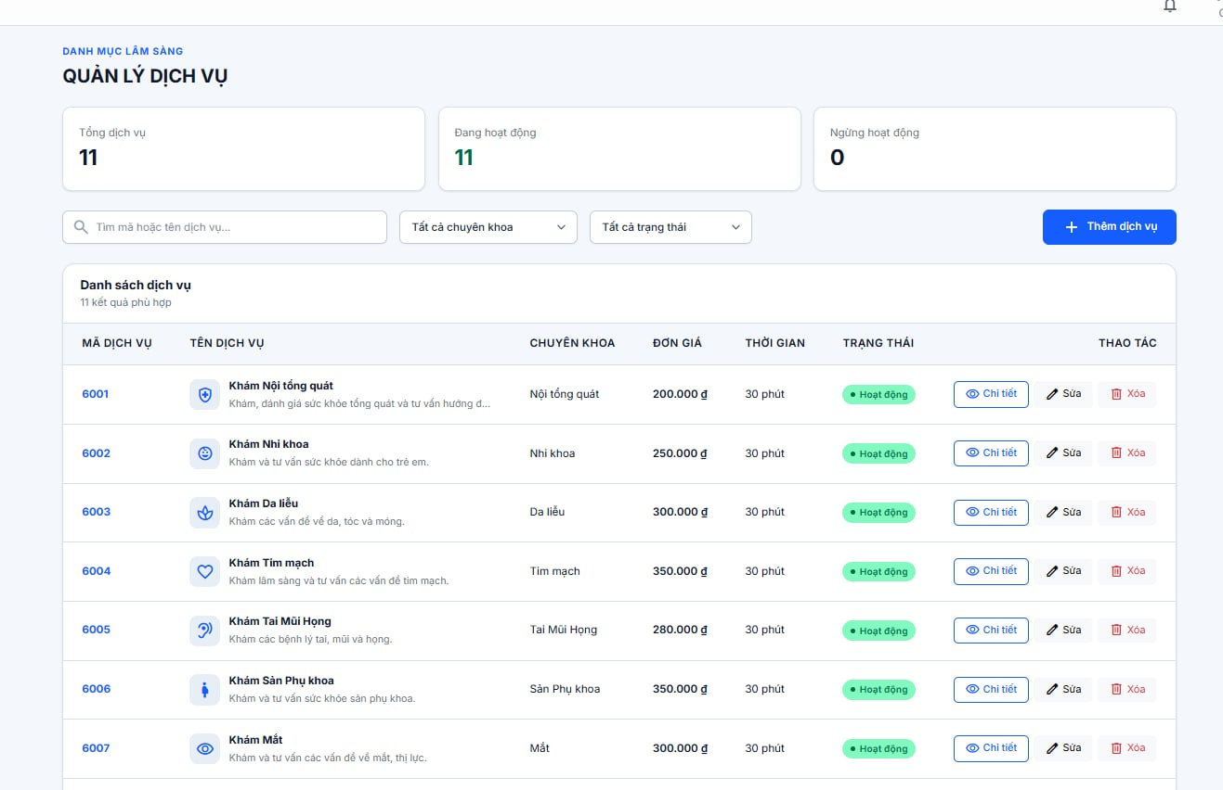
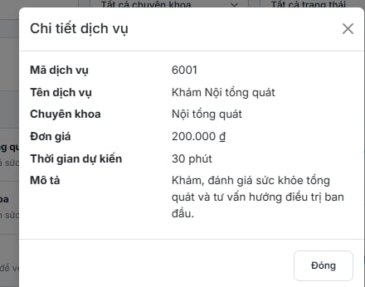
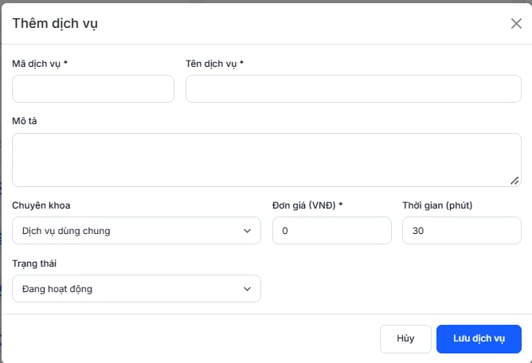

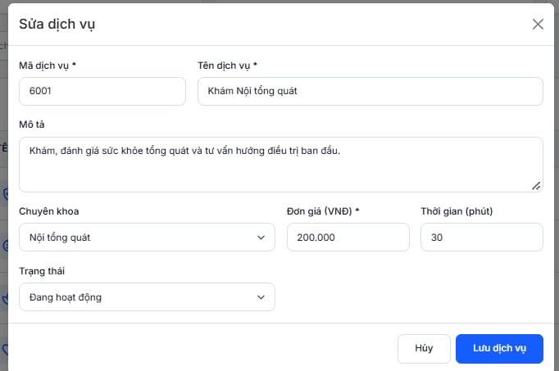
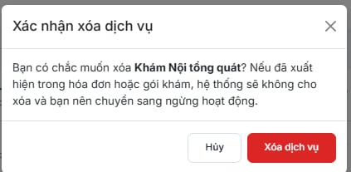

Test Case ID | Mô tả | Hành động | Điều kiện tiên quyết | Kết quả mong đợi | Kết quả thực tế | Kết quả |  |  | Kết quả |  |  | Chú thích
 |  |  |  |  |  | Vòng 1 |  |  | Vòng 2
 |  |  |  |  |  | Trạng thái | Ngày kiểm tra | Người kiểm tra | Trạng thái | Ngày kiểm tra | Người kiểm tra
GUI SHOW
GUI_QLDV_01 | Hiển thị giao diện trang Quản lý dịch vụ | Quan sát màn hình Quản lý dịch vụ | Người dùng đã đăng nhập và truy cập trang Quản lý dịch vụ | Hiển thị tiêu đề Quản lý dịch vụ, khu vực thống kê, bộ lọc và danh sách dịch vụ | Hiển thị tiêu đề Quản lý dịch vụ, khu vực thống kê, bộ lọc và danh sách dịch vụ | Passed
GUI_QLDV_02 | Hiển thị các thẻ thống kê dịch vụ | Quan sát khu vực thống kê phía trên giao diện | Đang ở trang Quản lý dịch vụ | Hiển thị 3 thẻ Tổng dịch vụ, Đang hoạt động và Ngừng hoạt động kèm số lượng tương ứng | Hiển thị 3 thẻ Tổng dịch vụ, Đang hoạt động và Ngừng hoạt động kèm số lượng tương ứng | Passed
GUI_QLDV_03 | Hiển thị ô tìm kiếm dịch vụ | Quan sát khu vực tìm kiếm | Đang ở trang Quản lý dịch vụ | Hiển thị ô tìm kiếm với placeholder "Tìm mã hoặc tên dịch vụ..." | Hiển thị ô tìm kiếm với placeholder "Tìm mã hoặc tên dịch vụ..." | Passed
GUI_QLDV_04 | Hiển thị danh sách chọn chuyên khoa | Quan sát danh sách chọn chuyên khoa | Đang ở trang Quản lý dịch vụ | Hiển thị danh sách chọn chuyên khoa với giá trị mặc định "Tất cả chuyên khoa" | Hiển thị danh sách chọn chuyên khoa với giá trị mặc định "Tất cả chuyên khoa" | Passed
GUI_QLDV_05 | Hiển thị danh sách chọn trạng thái | Quan sát danh sách chọn trạng thái | Đang ở trang Quản lý dịch vụ | Hiển thị danh sách chọn trạng thái với giá trị mặc định "Tất cả trạng thái" | Hiển thị danh sách chọn trạng thái với giá trị mặc định "Tất cả trạng thái" | Passed
GUI_QLDV_06 | Hiển thị nút Thêm dịch vụ | Quan sát khu vực phía trên danh sách dịch vụ | Đang ở trang Quản lý dịch vụ | Hiển thị nút "Thêm dịch vụ" để mở biểu mẫu tạo dịch vụ mới | Hiển thị nút "Thêm dịch vụ" để mở biểu mẫu tạo dịch vụ mới | Passed
GUI_QLDV_07 | Hiển thị danh sách dịch vụ | Quan sát khu vực Danh sách dịch vụ | Đang ở trang Quản lý dịch vụ và có dữ liệu | Hiển thị danh sách dịch vụ cùng số lượng kết quả phù hợp | Hiển thị danh sách dịch vụ cùng số lượng kết quả phù hợp | Passed
GUI_QLDV_08 | Hiển thị các cột thông tin dịch vụ | Quan sát tiêu đề các cột trong bảng | Đang ở trang Quản lý dịch vụ | Hiển thị các cột Mã dịch vụ, Tên dịch vụ, Chuyên khoa, Đơn giá, Thời gian, Trạng thái và Thao tác | Hiển thị các cột Mã dịch vụ, Tên dịch vụ, Chuyên khoa, Đơn giá, Thời gian, Trạng thái và Thao tác | Passed
GUI_QLDV_09 | Hiển thị các nút thao tác dịch vụ | Quan sát cột Thao tác của một dịch vụ | Danh sách có ít nhất một dịch vụ | Hiển thị các nút "Chi tiết", "Sửa" và "Xóa" | Hiển thị các nút "Chi tiết", "Sửa" và "Xóa" | Passed
GUI_QLDV_10 | Hiển thị cửa sổ Chi tiết dịch vụ | Nhấn nút "Chi tiết" của một dịch vụ | Danh sách có ít nhất một dịch vụ | Hiển thị cửa sổ Chi tiết dịch vụ với các thông tin của dịch vụ được chọn | Hiển thị cửa sổ Chi tiết dịch vụ với các thông tin của dịch vụ được chọn | Passed
GUI_QLDV_11 | Hiển thị biểu mẫu Thêm dịch vụ | Nhấn nút "Thêm dịch vụ" | Đang ở trang Quản lý dịch vụ | Hiển thị biểu mẫu gồm Mã dịch vụ, Tên dịch vụ, Mô tả, Chuyên khoa, Đơn giá, Thời gian, Trạng thái và các nút Hủy, Lưu dịch vụ | Hiển thị biểu mẫu gồm Mã dịch vụ, Tên dịch vụ, Mô tả, Chuyên khoa, Đơn giá, Thời gian, Trạng thái và các nút Hủy, Lưu dịch vụ | Passed
GUI_QLDV_12 | Hiển thị biểu mẫu Sửa và xác nhận xóa dịch vụ | Nhấn "Sửa" hoặc "Xóa" tại một dịch vụ | Danh sách có ít nhất một dịch vụ | Nút "Sửa" mở biểu mẫu chứa thông tin dịch vụ hiện tại; nút "Xóa" mở hộp thoại xác nhận xóa dịch vụ | Nút "Sửa" mở biểu mẫu chứa thông tin dịch vụ hiện tại; nút "Xóa" mở hộp thoại xác nhận xóa dịch vụ | Passed
FUNCTION SHOW
FUNC_QLDV_01 | Kiểm tra tìm kiếm dịch vụ theo mã hợp lệ | Nhập mã dịch vụ tồn tại vào ô tìm kiếm | Đang ở trang Quản lý dịch vụ và mã dịch vụ tồn tại | Hiển thị dịch vụ có mã khớp với từ khóa tìm kiếm | Hệ thống hiển thị chính xác mã dịch vụ đã tìm kiếm cùng với tên dịch vụ và chuyên khoa tương ứng | Passed
FUNC_QLDV_02 | Kiểm tra tìm kiếm dịch vụ theo tên hợp lệ | Nhập tên dịch vụ tồn tại vào ô tìm kiếm | Có dịch vụ mang tên cần tìm | Hiển thị các dịch vụ phù hợp với tên dịch vụ được tìm kiếm | Hệ thống hiển thị chính xác tên dịch vụ đã tìm kiếm cùng với tên dịch vụ và chuyên khoa tương ứng | Passed
FUNC_QLDV_03 | Kiểm tra tìm kiếm dịch vụ không tồn tại | Nhập mã hoặc tên dịch vụ không tồn tại vào ô tìm kiếm | Đang ở trang Quản lý dịch vụ | Không hiển thị dịch vụ phù hợp; danh sách trống hoặc có thông báo không tìm thấy kết quả | Hệ thống không hiển thị thông tin dịch vụ và hiển thị thông báo “Không tìm thấy dịch vụ phù hợp” khi tìm kiếm bằng mã dịch vụ không tồn tại. | Passed
FUNC_QLDV_04 | Kiểm tra tìm kiếm khi bỏ trống từ khóa | Xóa nội dung ô tìm kiếm | Đang ở trang Quản lý dịch vụ | Hiển thị danh sách dịch vụ theo điều kiện lọc hiện tại | Hệ thống hiển thị toàn bộ danh sách dịch vụ hiện có, bao gồm mã dịch vụ, tên dịch vụ, chuyên khoa, đơn giá, thời gian và trạng thái hoạt động khi để trống từ khóa tìm kiếm. | Passed
FUNC_QLDV_05 | Kiểm tra lọc dịch vụ theo chuyên khoa | Chọn một chuyên khoa cụ thể | Có dịch vụ thuộc chuyên khoa được chọn | Chỉ hiển thị các dịch vụ thuộc chuyên khoa đã chọn | Hệ thống hiển thị danh sách các dịch vụ có chuyên khoa đubgs với trạng thái đã chọn trong bộ lọc. | Passed
FUNC_QLDV_06 | Kiểm tra lọc dịch vụ theo trạng thái Đang hoạt động | Chọn trạng thái "Đang hoạt động" | Có dịch vụ đang hoạt động | Chỉ hiển thị các dịch vụ có trạng thái Đang hoạt động | Hệ thống hiển thị danh sách các dịch vụ có trạng thái “Hoạt động” đúng với trạng thái đã chọn trong bộ lọc. | Passed
FUNC_QLDV_07 | Kiểm tra lọc dịch vụ theo trạng thái Ngừng hoạt động | Chọn trạng thái "Ngừng hoạt động" | Có dịch vụ ngừng hoạt động | Chỉ hiển thị các dịch vụ có trạng thái Ngừng hoạt động | Hệ thống hiển thị danh sách các dịch vụ có trạng thái “Ngừng hoạt động” đúng với trạng thái đã chọn trong bộ lọc. | Passed
FUNC_QLDV_08 | Kiểm tra kết hợp tìm kiếm và lọc dịch vụ | Nhập từ khóa, chọn chuyên khoa và trạng thái | Có dịch vụ thỏa mãn các điều kiện đã chọn | Chỉ hiển thị các dịch vụ thỏa mãn đồng thời điều kiện tìm kiếm và lọc | Hệ thống lọc những dịch vụ theo tên tin kiếm và chuyên khoa đã chọn và hiện thị lên màn hình | Passed
FUNC_QLDV_09 | Kiểm tra xem chi tiết dịch vụ | Nhấn nút "Chi tiết" của một dịch vụ | Có ít nhất một dịch vụ trong danh sách | Mở cửa sổ Chi tiết dịch vụ và hiển thị đúng thông tin của dịch vụ được chọn | Hệ thống hiển thị đầy đủ thông tin chi tiết dịch vụ, bao gồm mã dịch vụ, tên dịch vụ, chuyên khoa, đơn giá, thời gian dự kiến và mô tả dịch vụ theo dữ liệu đã lưu. Hệ thống hiển thị đầy đủ thông tin chi tiết dịch vụ, bao gồm mã dịch vụ, tên dịch vụ, chuyên khoa, đơn giá, thời gian dự kiến và mô tả dịch vụ theo dữ liệu đã lưu. | Passed
FUNC_QLDV_10 | Kiểm tra đóng cửa sổ Chi tiết dịch vụ | Nhấn nút "Đóng" hoặc biểu tượng đóng cửa sổ chi tiết | Cửa sổ Chi tiết dịch vụ đang mở | Cửa sổ chi tiết được đóng và người dùng quay lại danh sách dịch vụ | Hệ thống đóng cửa sổ chi tiết dịch vụ thành công và quay lại trang danh sách dịch vụ, hiển thị danh sách như trước khi mở chi tiết. | Passed
FUNC_QLDV_11 | Kiểm tra mở biểu mẫu Thêm dịch vụ | Nhấn nút "Thêm dịch vụ" | Đang ở trang Quản lý dịch vụ | Biểu mẫu thêm dịch vụ được mở và các trường nhập liệu hiển thị theo giao diện | Hệ thống hiện thị biểu mẫu và ô trống để điền thôi tin thêm dịch vụ mới | Passed
FUNC_QLDV_12 | Kiểm tra thêm dịch vụ với dữ liệu hợp lệ | Nhập mã dịch vụ, tên dịch vụ và đơn giá hợp lệ; điền các thông tin khác rồi nhấn "Lưu dịch vụ" | Mã dịch vụ chưa tồn tại và dữ liệu nhập đáp ứng quy tắc hệ thống | Dịch vụ được tạo thành công và xuất hiện trong danh sách với thông tin đã nhập | Hệ thống thêm thành công và có thông báo "Thêm dịch vụ thành công " | Passed
FUNC_QLDV_13 | Kiểm tra thêm dịch vụ khi bỏ trống trường bắt buộc | Để trống Mã dịch vụ hoặc Tên dịch vụ hoặc Đơn giá rồi nhấn "Lưu dịch vụ" | Biểu mẫu Thêm dịch vụ đang mở | Hệ thống không lưu dịch vụ và hiển thị thông báo yêu cầu nhập trường bắt buộc | Hệ thống không cho phép tạo dịch vụ khi chưa điền đầy đủ các trường bắt buộc và hiển thị thông báo “Vui lòng điền vào trường này” | Passed
FUNC_QLDV_14 | Kiểm tra thêm dịch vụ với mã đã tồn tại | Nhập mã dịch vụ đã có trong hệ thống và các thông tin hợp lệ khác, sau đó nhấn "Lưu dịch vụ" | Mã dịch vụ đã tồn tại | Hệ thống từ chối tạo dịch vụ trùng mã và thông báo lỗi phù hợp | Hệ thống không cho phép tạo dịch vụ khi chưa điền đầy đủ các trường bắt buộc và hiển thị thông báo “Mã dịch vụ đã tồn tại” | Passed
FUNC_QLDV_15 | Kiểm tra nút Hủy khi thêm dịch vụ | Nhập một số thông tin rồi nhấn "Hủy" | Biểu mẫu Thêm dịch vụ đang mở | Đóng biểu mẫu và không tạo dịch vụ mới | Hệ thống hủy thao tác thêm dịch vụ và quay về trang danh sách, hiển thị lại thông tin các dịch vụ hiện có. | Passed
FUNC_QLDV_16 | Kiểm tra mở biểu mẫu Sửa dịch vụ | Nhấn nút "Sửa" của một dịch vụ | Có ít nhất một dịch vụ trong danh sách | Mở biểu mẫu Sửa dịch vụ và điền sẵn thông tin hiện tại của dịch vụ được chọn | Hệ thống hiện thị thông báo "Cập nhật dịch vụ thành công" | Passed
FUNC_QLDV_17 | Kiểm tra cập nhật thông tin dịch vụ hợp lệ | Thay đổi thông tin dịch vụ rồi nhấn "Lưu dịch vụ" | Biểu mẫu Sửa dịch vụ đang mở và dữ liệu mới hợp lệ | Cập nhật thành công; thông tin mới được hiển thị trong danh sách và chi tiết dịch vụ | Hệ thống hiện thị thông báo "Cập nhật dịch vụ thành công" | Passed
FUNC_QLDV_18 | Kiểm tra sửa dịch vụ khi bỏ trống trường bắt buộc | Xóa nội dung trường Mã dịch vụ hoặc Tên dịch vụ hoặc Đơn giá rồi nhấn "Lưu dịch vụ" | Biểu mẫu Sửa dịch vụ đang mở | Hệ thống không lưu thay đổi và hiển thị thông báo yêu cầu nhập trường bắt buộc | Hệ thống không cho phép lưu thay đổi dịch vụ khi các trường bắt buộc chưa được nhập và tự động đánh dấu ô còn thiếu dữ liệu, đồng thời hiển thị thông báo “Vui lòng điền vào trường này”. | Passed
FUNC_QLDV_19 | Kiểm tra chuyển trạng thái dịch vụ | Mở biểu mẫu Sửa dịch vụ, thay đổi trạng thái rồi nhấn "Lưu dịch vụ" | Có ít nhất một dịch vụ trong danh sách | Trạng thái dịch vụ được cập nhật thành công và hiển thị đúng trong danh sách | Hệ thống lưu thay đổi trạng thái dịch vụ thành công và có thông báo "Cập nhật dịch vụ thành công" | Passed
FUNC_QLDV_20 | Kiểm tra nút Hủy khi sửa dịch vụ | Thay đổi một số thông tin rồi nhấn "Hủy" | Biểu mẫu Sửa dịch vụ đang mở | Đóng biểu mẫu và không lưu các thay đổi vừa thực hiện | Hệ thống hủy thao tác sửa dịch vụ và quay lại trang chính hiển thị danh sách dịch vụ. | Passed
FUNC_QLDV_21 | Kiểm tra mở hộp thoại xác nhận xóa dịch vụ | Nhấn nút "Xóa" của một dịch vụ | Có ít nhất một dịch vụ trong danh sách | Hiển thị hộp thoại xác nhận xóa, nêu tên dịch vụ và các nút "Hủy", "Xóa dịch vụ" | Hệ thống hiển thị hộp thoại xác nhận xóa dịch vụ với nội dung: “Bạn có chắc muốn xóa ?' và hiện thị thông báo "xóa dịch vụ thành công" | Passed
FUNC_QLDV_22 | Kiểm tra hủy thao tác xóa dịch vụ | Nhấn "Xóa" tại dịch vụ rồi chọn "Hủy" trong hộp thoại | Hộp thoại xác nhận xóa đang mở | Hộp thoại đóng và dịch vụ vẫn tồn tại trong danh sách | Hệ thống hủy thao tác xóa dịch vụ và quay lại trang chính hiển thị danh sách dịch vụ. | Passed
FUNC_QLDV_23 | Kiểm tra cập nhật số liệu thống kê sau khi thay đổi dịch vụ | Thêm, xóa hoặc thay đổi trạng thái dịch vụ thành công rồi quan sát khu vực thống kê | Có quyền thực hiện thao tác quản lý dịch vụ | Các số liệu Tổng dịch vụ, Đang hoạt động và Ngừng hoạt động được cập nhật phù hợp với dữ liệu hiện tại | hệ thống sẽ hiển thị lên đây Hệ thống cập nhật và hiển thị số liệu thống kê dịch vụ sau khi thay đổi, bao gồm tổng dịch vụ, số dịch vụ đang hoạt động và số dịch vụ ngừng hoạt động. | Passed

Phân quyền RBAC
Project Name | HỆ THỐNG QUẢN LÝ VÀ ĐIỀU PHỐI KHÁM BỆNH ĐA CHUYÊN KHOA SMART CLINIC
Module Code | Phân quyền RBAC
 | Hoàn thành | Lỗi | Chưa kiểm tra | Bị chăn | Tổng số trường hợp thử nghiệm
Round 1 | 41 | 0 | 0 | 0 | 41
Round 2
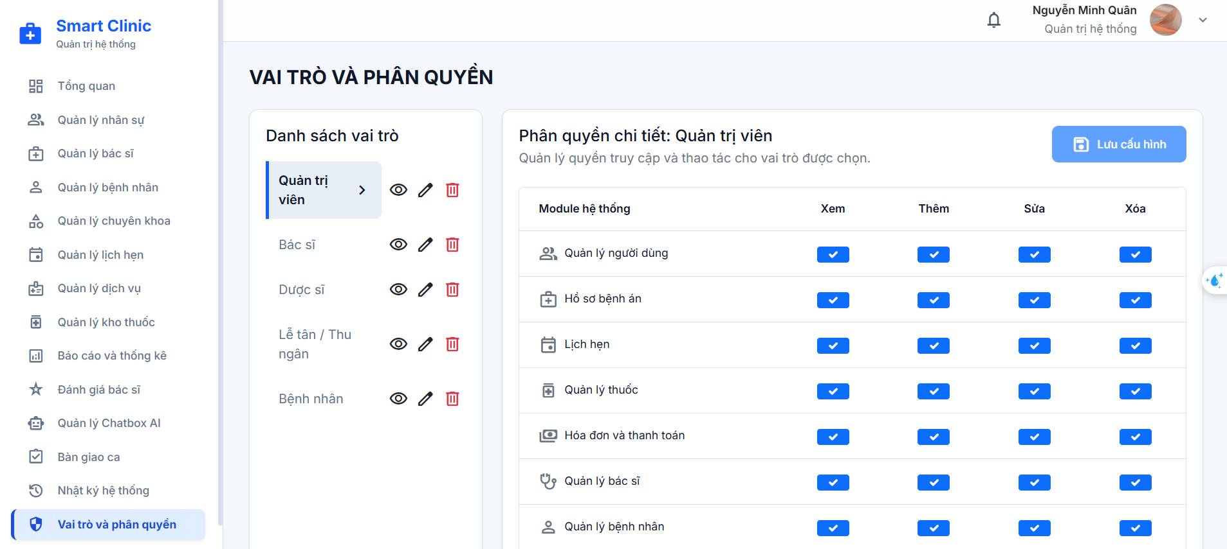

Test Case ID | Mô tả | Hành động | Điều kiện tiên quyết | Kết quả mong đợi | Kết quả thực tế | Kết quả |  |  | Kết quả |  |  | Chú thích
 |  |  |  |  |  | Vòng 1 |  |  | Vòng 2
 |  |  |  |  |  | Trạng thái | Ngày kiểm tra | Người kiểm tra | Trạng thái | Ngày kiểm tra | Người kiểm tra
GUI SHOW
GUI-RBAC01 | Kiểm tra hiển thị tổng thể tiêu đề và bố cục trang Vai trò và phân quyền (RBAC) | Bước 1: Đăng nhập hệ thống với tài khoản Quản trị viên (Admin). Bước 2: Chọn mục "Vai trò và phân quyền" Bước 3: Quan sát phần tiêu đề và bố cục tổng thể. | Quản trị viên đã đăng nhập thành công. | Tiêu đề chính hiển thị: "VAI TRÒ VÀ PHÂN QUYỀN". Bố cục chia thành 2 phần rõ rệt : Cột bên trái là danh sách vai trò , khu vực bên phải là bảng ma trận phân quyền chi tiết | Tiêu đề chính hiển thị: "VAI TRÒ VÀ PHÂN QUYỀN". Bố cục chia thành 2 phần rõ rệt : Cột bên trái là danh sách vai trò , khu vực bên phải là bảng ma trận phân quyền chi tiết | Passed
GUI-RBAC02 | Kiểm tra hiển thị thanh bên Danh sách vai trò và nút "Thêm vai trò mới" | Bước 1: Truy cập trang "/admin/vai-tro". Bước 2: Quan sát khu vực thanh bên trái . | Đang ở trang Vai trò và phân quyền. | Phía trên hiển thị tiêu đề phụ "Danh sách vai trò" Danh sách hiển thị các nút chọn vai trò xếp theo chiều dọc. Vai trò đang được chọn hiển thị phía dưới cùng hiển thị nút "Thêm vai trò mới" | Phía trên hiển thị tiêu đề phụ "Danh sách vai trò" Danh sách hiển thị các nút chọn vai trò xếp theo chiều dọc. Vai trò đang được chọn hiển thị phía dưới cùng hiển thị nút "Thêm vai trò mới" | Passed
GUI-RBAC03 | Kiểm tra hiển thị nhóm nút thao tác nhanh trên từng vai trò ở danh sách | Bước 1: Quan sát một hàng vai trò trên thanh bên trái. | Danh sách vai trò đã tải thành công. | Bên phải tên mỗi vai trò hiển thị cụm 3 1. Nút "Xem chi tiết" 2. Nút "Sửa vai trò" 3. Nút "Xóa vai trò". | Bên phải tên mỗi vai trò hiển thị cụm 3 1. Nút "Xem chi tiết" 2. Nút "Sửa vai trò" 3. Nút "Xóa vai trò". | Passed
GUI-RBAC04 | Kiểm tra hiển thị tiêu đề khu vực chi tiết và nút "Lưu cấu hình" | Bước 1: Chọn một vai trò cụ thể tại danh sách vai trò bên trái. Bước 2: Quan sát phần đầu của bảng ma trận phân quyền bên phải. | Đã chọn một vai trò | Hiển thị tiêu đề: "Phân quyền chi tiết Hiển thị dòng mô tả: "Quản lý quyền truy cập và thao tác cho vai trò được chọn." Góc phải hiển thị nút "Lưu cấu hình" Khi chưa có thay đổi nào, nút "Lưu cấu hình" ở trạng thái bị vô hiệu hóa . | Hiển thị tiêu đề: "Phân quyền chi tiết Hiển thị dòng mô tả: "Quản lý quyền truy cập và thao tác cho vai trò được chọn." Góc phải hiển thị nút "Lưu cấu hình" Khi chưa có thay đổi nào, nút "Lưu cấu hình" ở trạng thái bị vô hiệu hóa . | Passed
GUI-RBAC05 | Kiểm tra hiển thị cấu trúc tiêu đề các cột trong bảng ma trận phân quyền | Bước 1: Quan sát hàng tiêu đề bảng ma trận phân quyền. | Dữ liệu vai trò và module tải thành công. | Bảng hiển thị Hàng tiêu đề hiển thị đầy đủ 5 cột: 1. Module hệ thống 2. Xem 3. Thêm 4. Sửa 5. Xóa | Bảng hiển thị Hàng tiêu đề hiển thị đầy đủ 5 cột: 1. Module hệ thống 2. Xem 3. Thêm 4. Sửa 5. Xóa | Passed
GUI-RBAC06 | Kiểm tra hiển thị các hàng module và công tắc gạt quyền | Bước 1: Quan sát nội dung các dòng trong bảng ma trận phân quyền. | Đang hiển thị bảng phân quyền của vai trò. | Cột "Module hệ thống": Hiển thị (ví dụ: Bệnh nhân, Bác sĩ, Lịch hẹn, Dịch vụ khám...). Các cột "Xem", "Thêm", "Sửa", "Xóa" | Cột "Module hệ thống": Hiển thị (ví dụ: Bệnh nhân, Bác sĩ, Lịch hẹn, Dịch vụ khám...). Các cột "Xem", "Thêm", "Sửa", "Xóa" | Passed
GUI-RBAC07 | Kiểm tra hiển thị trạng thái đang tải dữ liệu | Bước 1: Mở trang "/admin/vai-tro" t Bước 2: Quan sát màn hình khi dữ liệu đang được nạp. | Đang gửi yêu cầu lấy danh sách vai trò và quyền. | Thanh bên hiển thị dòng thông báo "Đang tải vai trò...". Khung bảng phân quyền hiển thị thông báo: "Đang tải cấu hình...". | Thanh bên hiển thị dòng thông báo "Đang tải vai trò...". Khung bảng phân quyền hiển thị thông báo: "Đang tải cấu hình...". | Passed
GUI-RBAC08 | Kiểm tra hiển thị giao diện khi hệ thống chưa có vai trò nào | Bước 1: Đảm bảo cơ sở dữ liệu hệ thống chưa có bản ghi vai trò nào. Bước 2: Quan sát khu vực ma trận phân quyền bên phải. | Danh sách vai trò rỗng. | Khu vực bảng ma trận hiển thị khung thông báo Hiển thị thông điệp văn bản rõ ràng: "Chưa có vai trò nào.". | Khu vực bảng ma trận hiển thị khung thông báo Hiển thị thông điệp văn bản rõ ràng: "Chưa có vai trò nào.". | Passed
GUI-RBAC09 | Kiểm tra hiển thị Modal biểu mẫu "Thêm vai trò mới" | Bước 1: Nhấn vào nút "Thêm vai trò mới" ở chân danh sách vai trò. Bước 2: Quan sát toàn bộ giao diện Modal bật lên. | Đang ở trang Vai trò và phân quyền. | Tiêu đề Modal hiển thị: "Thêm vai trò mới", có nút đóng (X) Form hiển thị đầy đủ các trường nhập liệu: Tên vai trò Mô tả Footer Modal hiển thị nút "Hủy" và nút "Thêm vai trò" | Tiêu đề Modal hiển thị: "Thêm vai trò mới", có nút đóng (X) Form hiển thị đầy đủ các trường nhập liệu: Tên vai trò Mô tả Footer Modal hiển thị nút "Hủy" và nút "Thêm vai trò" | Passed
GUI-RBAC10 | Kiểm tra hiển thị Modal biểu mẫu "Sửa vai trò" | Bước 1: Click nút "Sửa vai trò" Bước 2: Quan sát Modal hiển thị. | Đang ở trang danh sách vai trò. | Modal bật lên với tiêu đề "Sửa vai trò". Tên vai trò và nội dung mô tả hiện tại được điền sẵn vào từng trường. Footer Modal hiển thị nút "Hủy" và nút "Lưu thay đổi" | Modal bật lên với tiêu đề "Sửa vai trò". Tên vai trò và nội dung mô tả hiện tại được điền sẵn vào từng trường. Footer Modal hiển thị nút "Hủy" và nút "Lưu thay đổi" | Passed
GUI-RBAC11 | Kiểm tra hiển thị Modal "Chi tiết vai trò" | Bước 1: Click nút "Xem chi tiết" Bước 2: Quan sát giao diện Modal thông tin. | Đang ở trang danh sách vai trò. | Modal bật lên với tiêu đề "Chi tiết vai trò". Danh sách thông tin chi tiết + Tên vai trò + Mã vai trò + Mô tả + Số người dùng + Số quyền được bật Góc trên bên phải có nút đóng (X). | Modal bật lên với tiêu đề "Chi tiết vai trò". Danh sách thông tin chi tiết + Tên vai trò + Mã vai trò + Mô tả + Số người dùng + Số quyền được bật Góc trên bên phải có nút đóng (X). | Passed
...

